Indices
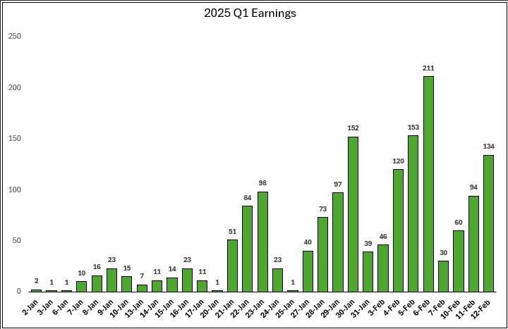
Stock | Index | Index2 | Sector | As of: | 2024-11-20
NVDA | SP500 | NQ100
AAPL | SP500 | NQ100
MSFT | SP500 | NQ100
GOOG | SP500 | NQ100
GOOGL | SP500 | NQ100
AMZN | SP500 | NQ100
META | SP500 | NQ100
TSLA | SP500 | NQ100
BRK.B | SP500
AVGO | SP500 | NQ100
WMT | SP500
JPM | SP500
LLY | SP500
V | SP500
UNH | SP500
XOM | SP500
ORCL | SP500
MA | SP500
COST | SP500 | NQ100
PG | SP500
HD | SP500
NFLX | SP500 | NQ100
JNJ | SP500
BAC | SP500
CRM | SP500
ABBV | SP500
CVX | SP500
TMUS | SP500 | NQ100
KO | SP500
MRK | SP500
WFC | SP500
CSCO | SP500 | NQ100
BX | SP500
ACN | SP500
AMD | SP500 | NQ100
ADBE | SP500 | NQ100
PEP | SP500 | NQ100
LIN | SP500 | NQ100
MS | SP500
NOW | SP500
MCD | SP500
DIS | SP500
PM | SP500
AXP | SP500
ABT | SP500
IBM | SP500
TMO | SP500
ISRG | SP500 | NQ100
GE | SP500
GS | SP500
CAT | SP500
INTU | SP500 | NQ100
TXN | SP500 | NQ100
VZ | SP500
QCOM | SP500 | NQ100
DHR | SP500
BKNG | SP500 | NQ100
T | SP500
CMCSA | SP500 | NQ100
BLK | SP500
RTX | SP500
NEE | SP500
SPGI | SP500
AMGN | SP500 | NQ100
PGR | SP500
LOW | SP500
HON | SP500 | NQ100
SCHW | SP500
SYK | SP500
UBER | SP500
ETN | SP500
UNP | SP500
PLTR | SP500
PFE | SP500
AMAT | SP500 | NQ100
KKR | SP500
TJX | SP500
BSX | SP500
COP | SP500
C | SP500
PANW | SP500 | NQ100
LMT | SP500
FI | SP500
ADP | SP500 | NQ100
ANET | SP500
BMY | SP500
VRTX | SP500 | NQ100
CB | SP500
UPS | SP500
SBUX | SP500 | NQ100
GILD | SP500 | NQ100
DE | SP500
BA | SP500
MMC | SP500
NKE | SP500
MU | SP500 | NQ100
MDT | SP500
PLD | SP500
ADI | SP500 | NQ100
INTC | SP500 | NQ100
SO | SP500
MO | SP500
GEV | SP500
AMT | SP500
DELL | SP500
SHW | SP500
ELV | SP500
TT | SP500
CI | SP500
LRCX | SP500 | NQ100
ICE | SP500
PH | SP500
EQIX | SP500
DUK | SP500
CTAS | SP500 | NQ100
WM | SP500
MDLZ | SP500 | NQ100
MCO | SP500
WELL | SP500
APH | SP500
CRWD | SP500 | NQ100
PYPL | SP500 | NQ100
ABNB | SP500 | NQ100
HCA | SP500
CDNS | SP500 | NQ100
SNPS | SP500 | NQ100
KLAC | SP500 | NQ100
CME | SP500
MSI | SP500
AON | SP500
PNC | SP500
CMG | SP500
REGN | SP500 | NQ100
USB | SP500
ZTS | SP500
MCK | SP500
ITW | SP500
MAR | SP500 | NQ100
CL | SP500
GD | SP500
EOG | SP500
EMR | SP500
CEG | SP500 | NQ100
TDG | SP500
APD | SP500
NOC | SP500
CVS | SP500
WMB | SP500
FTNT | SP500 | NQ100
FDX | SP500
MMM | SP500
COF | SP500
ORLY | SP500 | NQ100
ECL | SP500
SPG | SP500
CSX | SP500 | NQ100
CARR | SP500
RSG | SP500
OKE | SP500
ADSK | SP500 | NQ100
AJG | SP500
BDX | SP500
RCL | SP500
FCX | SP500
DLR | SP500
KMI | SP500
CHTR | SP500 | NQ100
TFC | SP500
AFL | SP500
SLB | SP500
HLT | SP500
GM | SP500
SRE | SP500
ROP | SP500 | NQ100
NSC | SP500
PSA | SP500
TRV | SP500
PCAR | SP500 | NQ100
GWW | SP500
MET | SP500
BK | SP500
TGT | SP500
FICO | SP500
NXPI | SP500 | NQ100
JCI | SP500
AMP | SP500
PSX | SP500
URI | SP500
CPRT | SP500 | NQ100
FANG | SP500 | NQ100
VST | SP500
DHI | SP500
ALL | SP500
MNST | SP500 | NQ100
AZO | SP500
AEP | SP500 | NQ100
MPC | SP500
PAYX | SP500 | NQ100
O | SP500
CMI | SP500
PWR | SP500
D | SP500
NEM | SP500
HWM | SP500
COR | SP500
OXY | SP500
AIG | SP500
FAST | SP500 | NQ100
AXON | SP500
FIS | SP500
LHX | SP500
ROST | SP500 | NQ100
NDAQ | SP500
MSCI | SP500
LEN | SP500
ODFL | SP500 | NQ100
KVUE | SP500
KMB | SP500
HES | SP500
CCI | SP500
PEG | SP500
PCG | SP500
AME | SP500
VLO | SP500
TRGP | SP500
PRU | SP500
TEL | SP500
BKR | SP500 | NQ100
EA | SP500 | NQ100
DFS | SP500
STZ | SP500
KDP | SP500 | NQ100
F | SP500
KR | SP500
IR | SP500
EW | SP500
GLW | SP500
DAL | SP500
CTVA | SP500
XEL | SP500 | NQ100
VRSK | SP500 | NQ100
OTIS | SP500
IT | SP500
GRMN | SP500
CBRE | SP500
EXC | SP500 | NQ100
GEHC | SP500 | NQ100
CTSH | SP500 | NQ100
LULU | SP500 | NQ100
KHC | SP500 | NQ100
YUM | SP500
VMC | SP500
A | SP500
EXR | SP500
SYY | SP500
LVS | SP500
ACGL | SP500
MLM | SP500
RMD | SP500
MTB | SP500
GIS | SP500
HPQ | SP500
HSY | SP500
IQV | SP500
HUM | SP500
NUE | SP500
MCHP | SP500 | NQ100
HIG | SP500
WAB | SP500
IRM | SP500
DD | SP500
IDXX | SP500 | NQ100
ED | SP500
VICI | SP500
EIX | SP500
RJF | SP500
TTWO | SP500 | NQ100
ETR | SP500
CCL | SP500
AVB | SP500
ROK | SP500
WEC | SP500
LYV | SP500
BRO | SP500
FITB | SP500
WTW | SP500
CSGP | SP500 | NQ100
UAL | SP500
DOW | SP500
EFX | SP500
CNC | SP500
ANSS | SP500 | NQ100
XYL | SP500
DXCM | SP500 | NQ100
GPN | SP500
EBAY | SP500
CAH | SP500
EQR | SP500
TSCO | SP500
SW | SP500
ON | SP500 | NQ100
KEYS | SP500
PPG | SP500
EQT | SP500
STT | SP500
K | SP500
HPE | SP500
HAL | SP500
NVR | SP500
CHD | SP500
DOV | SP500
VTR | SP500
MPWR | SP500
AWK | SP500
DECK | SP500
GDDY | SP500
LYB | SP500
BR | SP500
PHM | SP500
FTV | SP500
TROW | SP500
VLTO | SP500
CPAY | SP500
TYL | SP500
ADM | SP500
HBAN | SP500
DTE | SP500
PPL | SP500
DVN | SP500
NTAP | SP500
SYF | SP500
AEE | SP500
MTD | SP500
WBD | SP500 | NQ100
FE | SP500
HUBB | SP500
RF | SP500
ROL | SP500
CINF | SP500
SBAC | SP500
EL | SP500
CDW | SP500 | NQ100
WRB | SP500
EXPE | SP500
ATO | SP500
IFF | SP500
BIIB | SP500 | NQ100
PTC | SP500
ES | SP500
TSN | SP500
WST | SP500
WY | SP500
STLD | SP500
WDC | SP500
ERIE | SP500
CBOE | SP500
TDY | SP500
ZBH | SP500
PKG | SP500
LDOS | SP500
NTRS | SP500
WAT | SP500
FOXA | SP500
STE | SP500
CLX | SP500
INVH | SP500
STX | SP500
MKC | SP500
CNP | SP500
CMS | SP500
IP | SP500
CFG | SP500
FOX | SP500
BLDR | SP500
ESS | SP500
LH | SP500
ZBRA | SP500
CTRA | SP500
COO | SP500
FSLR | SP500
OMC | SP500
PFG | SP500
NRG | SP500
DRI | SP500
LUV | SP500
BF.B | SP500
MAA | SP500
KEY | SP500
SNA | SP500
PODD | SP500
BBY | SP500
L | SP500
JBHT | SP500
ARE | SP500
GEN | SP500
HOLX | SP500
FDS | SP500
DGX | SP500
BALL | SP500
NI | SP500
VRSN | SP500
PNR | SP500
TRMB | SP500
NWS | SP500
KIM | SP500
IEX | SP500
TER | SP500
GPC | SP500
MOH | SP500
BAX | SP500
EXPD | SP500
ALGN | SP500
MAS | SP500
UDR | SP500
NWSA | SP500
HRL | SP500
J | SP500
MRO | SP500
EG | SP500
DG | SP500
ULTA | SP500
LNT | SP500
AVY | SP500
VTRS | SP500
CF | SP500
DOC | SP500
TXT | SP500
DPZ | SP500
SMCI | SP500
AMCR | SP500
EVRG | SP500
JBL | SP500
NDSN | SP500
FFIV | SP500
MRNA | SP500 | NQ100
BXP | SP500
INCY | SP500
POOL | SP500
REG | SP500
DLTR | SP500 | NQ100
RVTY | SP500
EPAM | SP500
SWKS | SP500
DVA | SP500
SWK | SP500
AKAM | SP500
CPT | SP500
UHS | SP500
CPB | SP500
CAG | SP500
ALB | SP500
CHRW | SP500
TPR | SP500
RL | SP500
JKHY | SP500
TAP | SP500
APTV | SP500
BG | SP500
PAYC | SP500
HST | SP500
ALLE | SP500
DAY | SP500
SJM | SP500
KMX | SP500
JNPR | SP500
SOLV | SP500
EMN | SP500
NCLH | SP500
AIZ | SP500
BEN | SP500
MGM | SP500
TECH | SP500
LW | SP500
CTLT | SP500
GNRC | SP500
IPG | SP500
AOS | SP500
PNW | SP500
MKTX | SP500
WYNN | SP500
LKQ | SP500
FRT | SP500
CRL | SP500
AES | SP500
HSIC | SP500
GL | SP500
TFX | SP500
HAS | SP500
MHK | SP500
ENPH | SP500
APA | SP500
MOS | SP500
CE | SP500
CZR | SP500
IVZ | SP500
MTCH | SP500
HII | SP500
BWA | SP500
WBA | SP500 | NQ100
FMC | SP500
PARA | SP500
QRVO | SP500
AMTM | SP500
NVDA | NQ100 | SP500
AAPL | NQ100 | SP500
MSFT | NQ100 | SP500
GOOG | NQ100 | SP500
GOOGL | NQ100 | SP500
AMZN | NQ100 | SP500
META | NQ100 | SP500
TSLA | NQ100 | SP500
AVGO | NQ100 | SP500
COST | NQ100 | SP500
NFLX | NQ100 | SP500
TMUS | NQ100 | SP500
ASML | NQ100
CSCO | NQ100 | SP500
AMD | NQ100 | SP500
ADBE | NQ100 | SP500
PEP | NQ100 | SP500
LIN | NQ100 | SP500
AZN | NQ100
ISRG | NQ100 | SP500
INTU | NQ100 | SP500
TXN | NQ100 | SP500
QCOM | NQ100 | SP500
BKNG | NQ100 | SP500
CMCSA | NQ100 | SP500
PDD | NQ100
AMGN | NQ100 | SP500
HON | NQ100 | SP500
ARM | NQ100
AMAT | NQ100 | SP500
PANW | NQ100 | SP500
ADP | NQ100 | SP500
VRTX | NQ100 | SP500
SBUX | NQ100 | SP500
GILD | NQ100 | SP500
MU | NQ100 | SP500
ADI | NQ100 | SP500
INTC | NQ100 | SP500
MELI | NQ100
LRCX | NQ100 | SP500
CTAS | NQ100 | SP500
MDLZ | NQ100 | SP500
CRWD | NQ100 | SP500
PYPL | NQ100 | SP500
ABNB | NQ100 | SP500
CDNS | NQ100 | SP500
SNPS | NQ100 | SP500
KLAC | NQ100 | SP500
REGN | NQ100 | SP500
MAR | NQ100 | SP500
MRVL | NQ100
CEG | NQ100 | SP500
DASH | NQ100
FTNT | NQ100 | SP500
ORLY | NQ100 | SP500
WDAY | NQ100
CSX | NQ100 | SP500
ADSK | NQ100 | SP500
TEAM | NQ100
CHTR | NQ100 | SP500
TTD | NQ100
ROP | NQ100 | SP500
PCAR | NQ100 | SP500
NXPI | NQ100 | SP500
CPRT | NQ100 | SP500
FANG | NQ100 | SP500
MNST | NQ100 | SP500
AEP | NQ100 | SP500
PAYX | NQ100 | SP500
FAST | NQ100 | SP500
DDOG | NQ100
ROST | NQ100 | SP500
ODFL | NQ100 | SP500
BKR | NQ100 | SP500
EA | NQ100 | SP500
KDP | NQ100 | SP500
XEL | NQ100 | SP500
VRSK | NQ100 | SP500
EXC | NQ100 | SP500
GEHC | NQ100 | SP500
CTSH | NQ100 | SP500
LULU | NQ100 | SP500
KHC | NQ100 | SP500
CCEP | NQ100
MCHP | NQ100 | SP500
IDXX | NQ100 | SP500
TTWO | NQ100 | SP500
CSGP | NQ100 | SP500
ZS | NQ100
ANSS | NQ100 | SP500
DXCM | NQ100 | SP500
ON | NQ100 | SP500
WBD | NQ100 | SP500
CDW | NQ100 | SP500
GFS | NQ100
BIIB | NQ100 | SP500
ILMN | NQ100
MDB | NQ100
MRNA | NQ100 | SP500
DLTR | NQ100 | SP500
WBA | NQ100 | SP500
FTAI | IWM
SFM | IWM
INSM | IWM
PCVX | IWM
AIT | IWM
MLI | IWM
FN | IWM
FLR | IWM
CRS | IWM
HQY | IWM
RVMD | IWM
SSB | IWM
ENSG | IWM
LUMN | IWM
UFPI | IWM
SPXC | IWM
HLNE | IWM
CVLT | IWM
GTLS | IWM
TMHC | IWM
ANF | IWM
RKLB | IWM
GKOS | IWM
MOD | IWM
BECN | IWM
EXLS | IWM
CMC | IWM
CSWI | IWM
CWST | IWM
ONB | IWM
RHP | IWM
SPSC | IWM
GBCI | IWM
MTH | IWM
COOP | IWM
JXN | IWM
MOGA | IWM
BMI | IWM
EPRT | IWM
HRI | IWM
USD | IWM
MMSI | IWM
KRG | IWM
ALTR | IWM
SIGI | IWM
PIPR | IWM
ESNT | IWM
BPMC | IWM
NOVT | IWM
QTWO | IWM
SUM | IWM
CBT | IWM
CHX | IWM
CNX | IWM
AUR | IWM
STRL | IWM
HOMB | IWM
CYTK | IWM
ACIW | IWM
TRNO | IWM
DY | IWM
BCPC | IWM
RMBS | IWM
WTS | IWM
UBSI | IWM
CRDO | IWM
ALTM | IWM
ZWS | IWM
HALO | IWM
UMBF | IWM
KNF | IWM
IONQ | IWM
MDGL | IWM
UPST | IWM
FSS | IWM
BCC | IWM
VRNS | IWM
LNTH | IWM
CWAN | IWM
GATX | IWM
EAT | IWM
MARA | IWM
FFIN | IWM
GPI | IWM
CADE | IWM
RDNT | IWM
ITRI | IWM
SKY | IWM
KBH | IWM
QLYS | IWM
NXT | IWM
MATX | IWM
BIPC | IWM
SLG | IWM
AVAV | IWM
ACA | IWM
RDN | IWM
KTB | IWM
ABG | IWM
SM | IWM
HWC | IWM
IBP | IWM
MMS | IWM
CTRE | IWM
IRT | IWM
SWX | IWM
NJR | IWM
CRNX | IWM
PECO | IWM
TENB | IWM
SFBS | IWM
BDC | IWM
POR | IWM
MUR | IWM
EXPO | IWM
VLY | IWM
FELE | IWM
MGY | IWM
BE | IWM
BOX | IWM
RNA | IWM
IDCC | IWM
ADMA | IWM
KAI | IWM
NE | IWM
AVNT | IWM
WK | IWM
SHAK | IWM
ALKS | IWM
PRIM | IWM
SKYW | IWM
PRMB | IWM
ITGR | IWM
HIMS | IWM
KRYS | IWM
CORT | IWM
BKH | IWM
LRN | IWM
SBRA | IWM
ABCB | IWM
ORA | IWM
FUN | IWM
OGS | IWM
GVA | IWM
TXNM | IWM
PLXS | IWM
MAC | IWM
WHD | IWM
HAE | IWM
FTDR | IWM
TGTX | IWM
NSIT | IWM
CNO | IWM
SANM | IWM
PI | IWM
STEP | IWM
ESGR | IWM
AEIS | IWM
MHO | IWM
AX | IWM
BCO | IWM
ASB | IWM
AROC | IWM
PBH | IWM
NOG | IWM
TCBI | IWM
FCFS | IWM
SIG | IWM
FUL | IWM
GMS | IWM
SEM | IWM
ROAD | IWM
KFY | IWM
MC | IWM
CRC | IWM
PRCT | IWM
IBOC | IWM
BOOT | IWM
CVCO | IWM
ZETA | IWM
SKT | IWM
CALM | IWM
SR | IWM
ASGN | IWM
VRRM | IWM
TPH | IWM
SITM | IWM
REZI | IWM
MGEE | IWM
WDFC | IWM
MWA | IWM
ALE | IWM
ESE | IWM
ACLX | IWM
ENS | IWM
JBT | IWM
CEIX | IWM
OPCH | IWM
SG | IWM
RXO | IWM
KTOS | IWM
CNK | IWM
CBZ | IWM
EBC | IWM
RUSHA | IWM
NPO | IWM
ICUI | IWM
APLE | IWM
OSCR | IWM
GH | IWM
ATMU | IWM
ABM | IWM
GEO | IWM
WD | IWM
PJT | IWM
DORM | IWM
HCC | IWM
CCOI | IWM
LANC | IWM
UCB | IWM
RIOT | IWM
ASTS | IWM
BHVN | IWM
AXSM | IWM
SMPL | IWM
CDP | IWM
BLKB | IWM
GLNG | IWM
NWE | IWM
UEC | IWM
TEX | IWM
POWI | IWM
BTU | IWM
AUB | IWM
HL | IWM
BXMT | IWM
PCH | IWM
HP | IWM
BL | IWM
ATGE | IWM
OTTR | IWM
NHI | IWM
ALIT | IWM
PBF | IWM
NEOG | IWM
RYTM | IWM
ASO | IWM
MIR | IWM
CLSKW | IWM
BNL | IWM
CBU | IWM
SXT | IWM
HASI | IWM
BGC | IWM
FULT | IWM
ACVA | IWM
PTEN | IWM
AEO | IWM
CRVL | IWM
AWR | IWM
ATKR | IWM
BBIO | IWM
SLAB | IWM
CARG | IWM
NUVL | IWM
TGNA | IWM
AVA | IWM
TRN | IWM
FRSH | IWM
TDS | IWM
SHOO | IWM
AGIO | IWM
WSFS | IWM
RIG | IWM
NMIH | IWM
GHC | IWM
HUBG | IWM
SLVM | IWM
SMTC | IWM
RELY | IWM
IIPR | IWM
HGV | IWM
CVBF | IWM
DNLI | IWM
BWIN | IWM
VCYT | IWM
PTCT | IWM
CWT | IWM
SATS | IWM
ARCH | IWM
CATY | IWM
PFSI | IWM
POWL | IWM
CORZ | IWM
FORM | IWM
HBI | IWM
UE | IWM
VAL | IWM
UNF | IWM
IOSP | IWM
HTLF | IWM
FLG | IWM
GFF | IWM
ALRM | IWM
CPK | IWM
CNS | IWM
OUT | IWM
VSCO | IWM
MGRC | IWM
VCTR | IWM
TNET | IWM
SFNC | IWM
SYNA | IWM
PRK | IWM
PAYO | IWM
LCII | IWM
FBP | IWM
PATK | IWM
LBRT | IWM
LIVN | IWM
AI | IWM
OII | IWM
VERX | IWM
PRGS | IWM
FOLD | IWM
FIBK | IWM
SNEX | IWM
AGYS | IWM
SDRL | IWM
APAM | IWM
INDB | IWM
GSHD | IWM
GNW | IWM
BUR | IWM
STNE | IWM
BKU | IWM
PAR | IWM
PTON | IWM
FLYW | IWM
VCEL | IWM
NARI | IWM
FCPT | IWM
LXP | IWM
ENR | IWM
BOH | IWM
TMDX | IWM
AMR | IWM
CDE | IWM
PLMR | IWM
AKR | IWM
FRME | IWM
TOWN | IWM
STNG | IWM
HNI | IWM
NSP | IWM
SWTX | IWM
AIN | IWM
GT | IWM
DRS | IWM
VSTO | IWM
ENVA | IWM
EPAC | IWM
BANF | IWM
MTX | IWM
AZZ | IWM
JOBY | IWM
ARCB | IWM
ENV | IWM
FFBC | IWM
ZD | IWM
LAUR | IWM
JJSF | IWM
CXW | IWM
DOCN | IWM
DIOD | IWM
ICFI | IWM
OSIS | IWM
RRR | IWM
WAFD | IWM
TDW | IWM
KLIC | IWM
TBBK | IWM
SBCF | IWM
HWKN | IWM
PPBI | IWM
WERN | IWM
RPD | IWM
URBN | IWM
COMP | IWM
CCS | IWM
DYN | IWM
BRZE | IWM
CPRX | IWM
MYRG | IWM
TWST | IWM
CURB | IWM
VC | IWM
SXI | IWM
IRTC | IWM
TTMI | IWM
IESC | IWM
YELP | IWM
PHIN | IWM
KMT | IWM
YOU | IWM
AIR | IWM
AHR | IWM
MTRN | IWM
INTA | IWM
KNTK | IWM
EVTC | IWM
IBTX | IWM
ACLS | IWM
EWTX | IWM
KWR | IWM
PFS | IWM
EFSC | IWM
IPAR | IWM
CAKE | IWM
WNS | IWM
PTGX | IWM
CABO | IWM
AMBA | IWM
BANC | IWM
ARWR | IWM
CNMD | IWM
HI | IWM
GERN | IWM
PSMT | IWM
TFIN | IWM
IGT | IWM
BANR | IWM
B | IWM
ROIC | IWM
GPOR | IWM
PRVA | IWM
NATL | IWM
IDYA | IWM
VIAV | IWM
MRCY | IWM
SMR | IWM
GRBK | IWM
WSBC | IWM
AVPT | IWM
IVT | IWM
RUN | IWM
HLMN | IWM
KAR | IWM
PLUS | IWM
HURN | IWM
LGIH | IWM
UFPT | IWM
MBC | IWM
AKRO | IWM
STRA | IWM
LMAT | IWM
ADUS | IWM
ROCK | IWM
SHO | IWM
LMND | IWM
NMRK | IWM
HUT | IWM
TRMK | IWM
NBTB | IWM
IOVA | IWM
GBX | IWM
MCY | IWM
ALKT | IWM
VYX | IWM
RNST | IWM
CRGY | IWM
FBK | IWM
MGNI | IWM
ABR | IWM
BATRK | IWM
GOLF | IWM
SYBT | IWM
WRBY | IWM
PRKS | IWM
SKWD | IWM
PRG | IWM
DEI | IWM
DBRG | IWM
STR | IWM
NEO | IWM
ALG | IWM
AGM | IWM
EXTR | IWM
ACAD | IWM
BEAM | IWM
OMCL | IWM
LBPH | IWM
SRRK | IWM
OSW | IWM
VSH | IWM
DRH | IWM
SOUN | IWM
KYMR | IWM
AGX | IWM
VSEC | IWM
CALX | IWM
LGND | IWM
FL | IWM
ROG | IWM
RAMP | IWM
OI | IWM
NTB | IWM
JBLU | IWM
OFG | IWM
UPWK | IWM
AVDX | IWM
CASH | IWM
MQ | IWM
KOS | IWM
LKFN | IWM
JOE | IWM
WLY | IWM
MNKD | IWM
SJW | IWM
TRUP | IWM
TNDM | IWM
HEES | IWM
APOG | IWM
LZB | IWM
VERA | IWM
SUPN | IWM
WWW | IWM
FCF | IWM
PRM | IWM
LC | IWM
CHCO | IWM
APGE | IWM
ASTH | IWM
WULF | IWM
HE | IWM
NVCR | IWM
SASR | IWM
SMMT | IWM
SGRY | IWM
BHE | IWM
UPBD | IWM
GEF | IWM
STC | IWM
ADNT | IWM
TARS | IWM
NWBI | IWM
FBNC | IWM
PD | IWM
CWK | IWM
ATRC | IWM
EPC | IWM
INSW | IWM
TGLS | IWM
AMPH | IWM
HLIO | IWM
NGVT | IWM
VRTS | IWM
LTC | IWM
WT | IWM
MIRM | IWM
WGO | IWM
MLKN | IWM
CUBI | IWM
CENTA | IWM
LOB | IWM
TCBK | IWM
CSGS | IWM
TALO | IWM
WKC | IWM
RXST | IWM
CODI | IWM
GTY | IWM
CLDX | IWM
PDCO | IWM
TNC | IWM
KN | IWM
HTH | IWM
SCL | IWM
THS | IWM
SPNT | IWM
NNI | IWM
HOPE | IWM
NIC | IWM
SONO | IWM
QCRH | IWM
DVAX | IWM
NWN | IWM
KROS | IWM
UCTT | IWM
CTS | IWM
ANDE | IWM
PZZA | IWM
DFIN | IWM
RXRX | IWM
NHC | IWM
CGON | IWM
IART | IWM
XHR | IWM
BUSE | IWM
HELE | IWM
USLM | IWM
NBHC | IWM
CSTM | IWM
PEB | IWM
TDOC | IWM
HMN | IWM
HLX | IWM
REVG | IWM
DNOW | IWM
STEL | IWM
PRDO | IWM
RLJ | IWM
APPN | IWM
BCRX | IWM
TILE | IWM
ALEX | IWM
NTCT | IWM
PLAB | IWM
AMWD | IWM
STBA | IWM
WABC | IWM
ESRT | IWM
LTH | IWM
GNL | IWM
AMC | IWM
IMVT | IWM
CHEF | IWM
GOGL | IWM
PCT | IWM
NRIX | IWM
BKE | IWM
VECO | IWM
VRE | IWM
SPT | IWM
PAGS | IWM
PLUG | IWM
VRNT | IWM
LADR | IWM
AESI | IWM
WS | IWM
GABC | IWM
INMD | IWM
PWP | IWM
DHT | IWM
XNCR | IWM
ELME | IWM
COCO | IWM
ARVN | IWM
OCUL | IWM
MSGE | IWM
TROX | IWM
SABR | IWM
ZUO | IWM
VBTX | IWM
EVH | IWM
TGI | IWM
JANX | IWM
ENVX | IWM
AAT | IWM
NTLA | IWM
UNIT | IWM
AMRX | IWM
BFH | IWM
USPH | IWM
SBH | IWM
WAY | IWM
FOXF | IWM
UVV | IWM
LNN | IWM
HLIT | IWM
INFN | IWM
MYGN | IWM
CMPR | IWM
WTTR | IWM
PEBO | IWM
ARI | IWM
NX | IWM
UUUU | IWM
TPC | IWM
CRK | IWM
SRCE | IWM
SNDX | IWM
THRM | IWM
STAA | IWM
FLNC | IWM
UNFI | IWM
SAFT | IWM
ADEA | IWM
KALU | IWM
RVLV | IWM
GSAT | IWM
TVTX | IWM
NAVI | IWM
NSSC | IWM
AIV | IWM
CWH | IWM
JBGS | IWM
XMTR | IWM
KW | IWM
NVEE | IWM
SFL | IWM
UMH | IWM
VRDN | IWM
CRAI | IWM
INOD | IWM
PRAX | IWM
RC | IWM
SCSC | IWM
MTTR | IWM
NTST | IWM
MD | IWM
SCS | IWM
CENX | IWM
CARS | IWM
DCOM | IWM
HROW | IWM
JAMF | IWM
XPRO | IWM
TWO | IWM
CIFR | IWM
WOR | IWM
BLBD | IWM
MODG | IWM
VICR | IWM
ALGT | IWM
OCFC | IWM
ACHR | IWM
CNNE | IWM
MSEX | IWM
PMT | IWM
PDM | IWM
SLNO | IWM
NN | IWM
CIM | IWM
ECPG | IWM
GIII | IWM
ATSG | IWM
IRON | IWM
FBMS | IWM
FDP | IWM
COHU | IWM
DEA | IWM
SSRM | IWM
FA | IWM
AMSF | IWM
GBTG | IWM
KURA | IWM
BLND | IWM
MXL | IWM
ATEN | IWM
PGNY | IWM
PLAY | IWM
MFA | IWM
DK | IWM
EIG | IWM
ASAN | IWM
SAVA | IWM
WMK | IWM
ARLO | IWM
KLG | IWM
NVAX | IWM
QNST | IWM
MRC | IWM
WINA | IWM
DOLE | IWM
CDNA | IWM
ARDX | IWM
DBD | IWM
CSR | IWM
ALHC | IWM
PFC | IWM
FIZZ | IWM
OXM | IWM
DGII | IWM
SPHR | IWM
AMSC | IWM
WVE | IWM
MDXG | IWM
SOC | IWM
SXC | IWM
OBK | IWM
BY | IWM
FIHL | IWM
SAFE | IWM
APLD | IWM
AUPH | IWM
ACT | IWM
ARQT | IWM
KFRC | IWM
EXPI | IWM
AORT | IWM
UTZ | IWM
IMAX | IWM
XPEL | IWM
FMBH | IWM
SDGR | IWM
TRS | IWM
MCRI | IWM
CBRL | IWM
EVRI | IWM
FBRT | IWM
SEZL | IWM
AAOI | IWM
BHLB | IWM
INVA | IWM
CNOB | IWM
DESP | IWM
BBSI | IWM
DLX | IWM
TPB | IWM
NXRT | IWM
DAN | IWM
LZ | IWM
LMB | IWM
BFC | IWM
SBSI | IWM
TNK | IWM
IMKTA | IWM
EFC | IWM
PHR | IWM
BXC | IWM
OEC | IWM
CAL | IWM
VZIO | IWM
PRO | IWM
UVSP | IWM
CTBI | IWM
ANIP | IWM
BLMN | IWM
TMP | IWM
THR | IWM
ICHR | IWM
CMCO | IWM
BTSG | IWM
JBI | IWM
AVDL | IWM
BLX | IWM
OPEN | IWM
LFST | IWM
BKD | IWM
ATEC | IWM
XRX | IWM
CXM | IWM
AHCO | IWM
VMEO | IWM
MMI | IWM
MRTN | IWM
HRMY | IWM
VITL | IWM
BZH | IWM
DRVN | IWM
BRKL | IWM
RWT | IWM
GDYN | IWM
COMM | IWM
COLL | IWM
RDFN | IWM
CCB | IWM
LEU | IWM
PRLB | IWM
PARR | IWM
AMN | IWM
ROOT | IWM
OMI | IWM
TRNS | IWM
COUR | IWM
BV | IWM
UTL | IWM
ACMR | IWM
PDFS | IWM
BHRB | IWM
VVI | IWM
LPG | IWM
ARRY | IWM
SYRE | IWM
ECVT | IWM
DNUT | IWM
HSII | IWM
DX | IWM
CLB | IWM
VTOL | IWM
OSBC | IWM
ARR | IWM
BORR | IWM
ELVN | IWM
SAH | IWM
BDN | IWM
DCO | IWM
RSI | IWM
ODP | IWM
PNTG | IWM
JACK | IWM
HCI | IWM
LILAK | IWM
PENG | IWM
NG | IWM
WGS | IWM
MBWM | IWM
NBBK | IWM
VTLE | IWM
PGRE | IWM
PRAA | IWM
BSIG | IWM
JELD | IWM
EYE | IWM
BRSP | IWM
SGHC | IWM
CFB | IWM
RCKT | IWM
FSLY | IWM
FIP | IWM
ERII | IWM
HBNC | IWM
NEXT | IWM
DXPE | IWM
ORRF | IWM
CFFN | IWM
APLT | IWM
AMRC | IWM
CECO | IWM
FWRD | IWM
HOV | IWM
SPNS | IWM
GRC | IWM
KGS | IWM
VSAT | IWM
LGFB | IWM
HCSG | IWM
COGT | IWM
CDRE | IWM
MNRO | IWM
NMRA | IWM
FG | IWM
ASTE | IWM
IBCP | IWM
CNXN | IWM
FCBC | IWM
ASPN | IWM
MBUU | IWM
HFWA | IWM
BLFS | IWM
ZYME | IWM
YEXT | IWM
GLDD | IWM
AMPL | IWM
WNC | IWM
PBI | IWM
SITC | IWM
BASE | IWM
CAC | IWM
TTGT | IWM
AMTB | IWM
UTI | IWM
AVNS | IWM
BELFB | IWM
EMBC | IWM
HSTM | IWM
IE | IWM
RCUS | IWM
KNSA | IWM
EQBK | IWM
EGBN | IWM
IBRX | IWM
NBN | IWM
MBIN | IWM
AVBP | IWM
HG | IWM
MLR | IWM
HAYN | IWM
HCKT | IWM
IAS | IWM
IDT | IWM
HLF | IWM
KOP | IWM
INDI | IWM
DFH | IWM
PCRX | IWM
HTBK | IWM
BMBL | IWM
AOSL | IWM
AMAL | IWM
PRA | IWM
FLNG | IWM
CDMO | IWM
CSTL | IWM
WASH | IWM
DJCO | IWM
SSTK | IWM
CTKB | IWM
ASIX | IWM
DEC | IWM
PLYM | IWM
ML | IWM
GNK | IWM
JBSS | IWM
WSR | IWM
UDMY | IWM
SWI | IWM
AHH | IWM
ARIS | IWM
VVX | IWM
PLRX | IWM
MATW | IWM
MCW | IWM
RPAY | IWM
BFST | IWM
NABL | IWM
PGC | IWM
AXL | IWM
MCB | IWM
SHLS | IWM
GCI | IWM
PAX | IWM
MCBS | IWM
NTGR | IWM
RBCAA | IWM
STKL | IWM
BBUC | IWM
EU | IWM
DAWN | IWM
GDEN | IWM
GOOD | IWM
VTS | IWM
OLO | IWM
PUMP | IWM
EOLS | IWM
SMP | IWM
SPRY | IWM
PFBC | IWM
RYI | IWM
CGEM | IWM
SMBC | IWM
PL | IWM
THFF | IWM
NBR | IWM
PACS | IWM
KREF | IWM
MATV | IWM
ETNB | IWM
IMXI | IWM
CBL | IWM
CVI | IWM
REX | IWM
ETD | IWM
REPL | IWM
OSPN | IWM
BJRI | IWM
HAIN | IWM
SMBK | IWM
CCNE | IWM
CASS | IWM
PUBM | IWM
MGPI | IWM
CEVA | IWM
STGW | IWM
INN | IWM
GPRE | IWM
FIGS | IWM
DAVE | IWM
HTBI | IWM
LPRO | IWM
CPF | IWM
ADTN | IWM
SPTN | IWM
HZO | IWM
RGR | IWM
CMRE | IWM
HY | IWM
BHB | IWM
ZIP | IWM
MTAL | IWM
AVXL | IWM
VIR | IWM
NAT | IWM
MTUS | IWM
OFIX | IWM
HAFC | IWM
SHEN | IWM
AIOT | IWM
SCVL | IWM
FMNB | IWM
GSBC | IWM
TRST | IWM
HNST | IWM
MLNK | IWM
MSFUT | IWM
UFCS | IWM
ETWO | IWM
CRMD | IWM
SWBI | IWM
FSBC | IWM
UVE | IWM
PRTA | IWM
CNDT | IWM
ACEL | IWM
HIPO | IWM
EVGO | IWM
CMTG | IWM
WLFC | IWM
PSFE | IWM
NR | IWM
RYAM | IWM
LQDA | IWM
SNCY | IWM
NAPA | IWM
AROW | IWM
NFBK | IWM
PTLO | IWM
CCBG | IWM
CLMB | IWM
LYTS | IWM
INVX | IWM
EAF | IWM
GCT | IWM
DAKT | IWM
SCHL | IWM
XTSLA | IWM
CCO | IWM
ORC | IWM
PLOW | IWM
AVO | IWM
VREX | IWM
TIPT | IWM
HTLD | IWM
MOFG | IWM
MCS | IWM
HONE | IWM
TRTX | IWM
IIIN | IWM
EGY | IWM
NYMT | IWM
NRDS | IWM
GCMG | IWM
SPFI | IWM
ORIC | IWM
AMBC | IWM
FOR | IWM
NVRI | IWM
CRGX | IWM
AXGN | IWM
LQDT | IWM
DHC | IWM
WEAV | IWM
ACCO | IWM
CSV | IWM
FPI | IWM
SBGI | IWM
TRML | IWM
WLDN | IWM
IRWD | IWM
AMRK | IWM
KRNY | IWM
ESQ | IWM
DNTH | IWM
MSBI | IWM
MPB | IWM
SRDX | IWM
CTLP | IWM
ALT | IWM
SEI | IWM
EBF | IWM
OPK | IWM
SHBI | IWM
IIIV | IWM
GMRE | IWM
NWPX | IWM
LESL | IWM
CLBK | IWM
MEG | IWM
MNMD | IWM
ANNX | IWM
UHT | IWM
ADPT | IWM
UIS | IWM
EE | IWM
SEMR | IWM
DIN | IWM
ARKO | IWM
NRIM | IWM
GOGO | IWM
PTVE | IWM
AMBP | IWM
KRUS | IWM
MRVI | IWM
FWRG | IWM
MLAB | IWM
DHIL | IWM
ABUS | IWM
CMP | IWM
ASC | IWM
DMRC | IWM
LGFA | IWM
FFWM | IWM
PX | IWM
CHCT | IWM
LASR | IWM
HTZ | IWM
ERAS | IWM
SIBN | IWM
FARO | IWM
FNA | IWM
IBTA | IWM
BTBT | IWM
TTI | IWM
RBB | IWM
RES | IWM
AGL | IWM
FFIC | IWM
PFIS | IWM
PAHC | IWM
ALRS | IWM
OLP | IWM
PKST | IWM
IMNM | IWM
BGS | IWM
REAX | IWM
NCMI | IWM
EVER | IWM
CYH | IWM
RLAY | IWM
CAPR | IWM
ALX | IWM
ARHS | IWM
RUSHB | IWM
LIND | IWM
BATRA | IWM
ATRO | IWM
PACB | IWM
NUVB | IWM
CVLG | IWM
HIFS | IWM
BMRC | IWM
KELYA | IWM
NLOP | IWM
BSRR | IWM
LOVE | IWM
ENFN | IWM
EYPT | IWM
CON | IWM
HPP | IWM
BBW | IWM
RDUS | IWM
TCBX | IWM
URG | IWM
ESPR | IWM
BAND | IWM
KE | IWM
ITIC | IWM
LXU | IWM
TK | IWM
SHYF | IWM
CLNE | IWM
LENZ | IWM
FISI | IWM
CARE | IWM
AGS | IWM
BFS | IWM
LAB | IWM
CVGW | IWM
FBIZ | IWM
HYLN | IWM
CLDT | IWM
FMAO | IWM
HCAT | IWM
FDMT | IWM
BVS | IWM
RGNX | IWM
LMNR | IWM
USNA | IWM
TRDA | IWM
ATXS | IWM
NECB | IWM
CCSI | IWM
SVC | IWM
CHPT | IWM
CTO | IWM
TREE | IWM
BALY | IWM
BIGC | IWM
WTBA | IWM
RIGL | IWM
YORW | IWM
GHM | IWM
KIND | IWM
FUBO | IWM
THRY | IWM
GLRE | IWM
SLP | IWM
XERS | IWM
ACNB | IWM
HOUS | IWM
ARCT | IWM
REAL | IWM
URGN | IWM
AURA | IWM
WRLD | IWM
STOK | IWM
DCGO | IWM
IVR | IWM
MITK | IWM
CLW | IWM
LAND | IWM
PGY | IWM
ACRE | IWM
YMAB | IWM
ZEUS | IWM
RICK | IWM
AKBA | IWM
FC | IWM
QTRX | IWM
MYE | IWM
LINC | IWM
DSGR | IWM
GDOT | IWM
CENT | IWM
HUMA | IWM
CDXC | IWM
EBTC | IWM
RVNC | IWM
GTN | IWM
NUS | IWM
HBCP | IWM
OUST | IWM
REPX | IWM
GRND | IWM
CIVB | IWM
PPTA | IWM
ANAB | IWM
FRPH | IWM
KIDS | IWM
XPER | IWM
USAP | IWM
RMR | IWM
LXFR | IWM
UNTY | IWM
CWBC | IWM
NPK | IWM
CMPO | IWM
DDD | IWM
SLQT | IWM
CWCO | IWM
ZVRA | IWM
FLIC | IWM
ASPI | IWM
NOVA | IWM
TMCI | IWM
RDVT | IWM
MAX | IWM
TALK | IWM
HBT | IWM
BCAL | IWM
GIC | IWM
SD | IWM
MLYS | IWM
XPOF | IWM
TSHA | IWM
CATX | IWM
NEWT | IWM
TBPH | IWM
ZIMV | IWM
ALNT | IWM
BYRN | IWM
ADV | IWM
AQST | IWM
BOC | IWM
LUNR | IWM
TCMD | IWM
CNSL | IWM
ZUMZ | IWM
ACIC | IWM
LWLG | IWM
RBBN | IWM
EVLV | IWM
FRBA | IWM
NGVC | IWM
MTW | IWM
INBK | IWM
SFIX | IWM
EHAB | IWM
MXCT | IWM
LGTY | IWM
BRY | IWM
GEFB | IWM
BWMN | IWM
MCFT | IWM
FLGT | IWM
SLRN | IWM
OLMA | IWM
VERV | IWM
SFST | IWM
EGHT | IWM
KALV | IWM
IRMD | IWM
OABI | IWM
CLFD | IWM
WOOF | IWM
OMER | IWM
MTRX | IWM
TRUE | IWM
SVRA | IWM
CCRN | IWM
TERN | IWM
CBAN | IWM
METCV | IWM
TWI | IWM
BCML | IWM
TYRA | IWM
ULH | IWM
FSBW | IWM
HNRG | IWM
NVEC | IWM
ATEX | IWM
GLUE | IWM
OIS | IWM
CELC | IWM
ODC | IWM
KODK | IWM
FNLC | IWM
RCEL | IWM
MEI | IWM
GRNT | IWM
GCO | IWM
GNTY | IWM
OBT | IWM
SENEA | IWM
PLSE | IWM
CZNC | IWM
HVT | IWM
FNKO | IWM
PLPC | IWM
OOMA | IWM
TRC | IWM
CZFS | IWM
SPIR | IWM
PHAT | IWM
SANA | IWM
ALEC | IWM
AEHR | IWM
BWB | IWM
DENN | IWM
LOCO | IWM
NNOX | IWM
DOMO | IWM
HRTG | IWM
ORGO | IWM
COFS | IWM
CRSR | IWM
PACK | IWM
MBI | IWM
CERS | IWM
SSBK | IWM
APEI | IWM
CYRX | IWM
JMSB | IWM
CBNK | IWM
DSP | IWM
AVAH | IWM
CDXS | IWM
AMCX | IWM
VMD | IWM
SIGA | IWM
BYND | IWM
FRST | IWM
EB | IWM
PKBK | IWM
GETY | IWM
WSBF | IWM
RGP | IWM
IPI | IWM
ATLC | IWM
AMPS | IWM
BYON | IWM
NRC | IWM
TH | IWM
MOV | IWM
KRRO | IWM
TITN | IWM
SEAT | IWM
SMRT | IWM
SB | IWM
VNDA | IWM
PLBC | IWM
ORN | IWM
SPOK | IWM
PCB | IWM
DGICA | IWM
OSUR | IWM
NPWR | IWM
REFI | IWM
ALLO | IWM
PKOH | IWM
RDW | IWM
CTRI | IWM
LRMR | IWM
RRBI | IWM
IMMR | IWM
MAMA | IWM
BLFY | IWM
PBPB | IWM
LAZR | IWM
FDBC | IWM
SAGE | IWM
PKE | IWM
MNTK | IWM
NGS | IWM
TSBK | IWM
HEAR | IWM
TRAK | IWM
VLGEA | IWM
BLZE | IWM
SNBR | IWM
WOW | IWM
ANGO | IWM
FLXS | IWM
RM | IWM
KRO | IWM
MRSN | IWM
LIF | IWM
PDLB | IWM
AMPY | IWM
MVBF | IWM
FREY | IWM
PCYO | IWM
CRCT | IWM
BOW | IWM
CTOS | IWM
EVCM | IWM
ACCD | IWM
THRD | IWM
ALDX | IWM
OLPX | IWM
HDSN | IWM
CCCC | IWM
VYGR | IWM
ILPT | IWM
CRMT | IWM
RLGT | IWM
VPG | IWM
BRT | IWM
AVIR | IWM
LZM | IWM
PRCH | IWM
IHRT | IWM
LEGH | IWM
JSPR | IWM
SWIM | IWM
PSTL | IWM
ULCC | IWM
RNGR | IWM
WEST | IWM
NVTS | IWM
BCBP | IWM
LILA | IWM
ANIK | IWM
REI | IWM
INGN | IWM
GCBC | IWM
SKYT | IWM
BWFG | IWM
LUNG | IWM
CPS | IWM
DH | IWM
ONEW | IWM
INSE | IWM
XOMA | IWM
MGTX | IWM
OCGN | IWM
FSTR | IWM
MBCN | IWM
PLL | IWM
AIP | IWM
JAKK | IWM
ABSI | IWM
PINE | IWM
STRO | IWM
FATE | IWM
OVLY | IWM
HMST | IWM
LCNB | IWM
BHR | IWM
BSVN | IWM
SMLR | IWM
CHMG | IWM
MGNX | IWM
ISTR | IWM
QUAD | IWM
ONL | IWM
NWFL | IWM
FVCB | IWM
BBAI | IWM
SGC | IWM
CRDA | IWM
LE | IWM
GNE | IWM
USCB | IWM
DBI | IWM
PFMT | IWM
TBI | IWM
HPK | IWM
RMAX | IWM
EDIT | IWM
ASUR | IWM
ITOS | IWM
IRBT | IWM
BARK | IWM
MEC | IWM
ASLE | IWM
SVV | IWM
ATNI | IWM
GRPN | IWM
ARDT | IWM
FORR | IWM
NKSH | IWM
CIO | IWM
PANL | IWM
PYXS | IWM
OB | IWM
BPRN | IWM
HSHP | IWM
MED | IWM
ONIT | IWM
GENC | IWM
NATR | IWM
WTI | IWM
KRT | IWM
LSEA | IWM
VABK | IWM
MITT | IWM
GAMB | IWM
RAPP | IWM
UP | IWM
PESI | IWM
ARQ | IWM
NKTR | IWM
ENTA | IWM
LFMD | IWM
FULC | IWM
FLWS | IWM
EWCZ | IWM
TG | IWM
CTGO | IWM
ALTG | IWM
IBEX | IWM
BLDE | IWM
VEL | IWM
FHTX | IWM
PROK | IWM
MVIS | IWM
WEYS | IWM
ONTF | IWM
LYEL | IWM
PSTX | IWM
TNGX | IWM
MFIN | IWM
MG | IWM
AEYE | IWM
TLS | IWM
GPMT | IWM
MYFW | IWM
PRME | IWM
NXDT | IWM
BMEA | IWM
HOFT | IWM
SMID | IWM
TPL | S&P Mid
EME | S&P Mid
ILMN | S&P Mid
IBKR | S&P Mid
CSL | S&P Mid
LII | S&P Mid
EXE | S&P Mid
WSO | S&P Mid
WSM | S&P Mid
RPM | S&P Mid
BURL | S&P Mid
RBA | S&P Mid
RS | S&P Mid
XPO | S&P Mid
OC | S&P Mid
FIX | S&P Mid
MANH | S&P Mid
DOCU | S&P Mid
USFD | S&P Mid
UTHR | S&P Mid
COHR | S&P Mid
FNF | S&P Mid
TOL | S&P Mid
PSTG | S&P Mid
DT | S&P Mid
CASY | S&P Mid
RGA | S&P Mid
GGG | S&P Mid
THC | S&P Mid
ACM | S&P Mid
EWBC | S&P Mid
SFM | S&P Mid
CW | S&P Mid
RNR | S&P Mid
GLPI | S&P Mid
SAIA | S&P Mid
AVTR | S&P Mid
ELS | S&P Mid
TXRH | S&P Mid
PFGC | S&P Mid
NVT | S&P Mid
CLH | S&P Mid
SCI | S&P Mid
...

Pivot
IWM Earnings - 2025-Q1
Index | (Multiple Items)

Row Labels | Count of Ticker
7-Jan | 1
8-Jan | 3
10-Jan | 4
14-Jan | 5
15-Jan | 5
16-Jan | 9
17-Jan | 6
21-Jan | 15
22-Jan | 22
23-Jan | 13
24-Jan | 3
27-Jan | 10
28-Jan | 23
29-Jan | 41
30-Jan | 52
31-Jan | 18
3-Feb | 18
4-Feb | 61
5-Feb | 59
6-Feb | 79
7-Feb | 6
10-Feb | 13
11-Feb | 31
12-Feb | 42
13-Feb | 40
14-Feb | 3
17-Feb | 2
18-Feb | 25
19-Feb | 27
20-Feb | 44
21-Feb | 1
24-Feb | 12
25-Feb | 23
26-Feb | 30
27-Feb | 17
3-Mar | 6
4-Mar | 5
5-Mar | 3
6-Mar | 12
10-Mar | 2
11-Mar | 1
12-Mar | 3
13-Mar | 6
17-Mar | 1
18-Mar | 1
19-Mar | 6
20-Mar | 8
21-Mar | 1
25-Mar | 3
26-Mar | 3
27-Mar | 2
1-Apr | 1
2-Apr | 2
3-Apr | 5
9-Apr | 1
10-Apr | 2
11-Apr | 6
Grand Total | 843

Sector Summary
2025 -- Q1

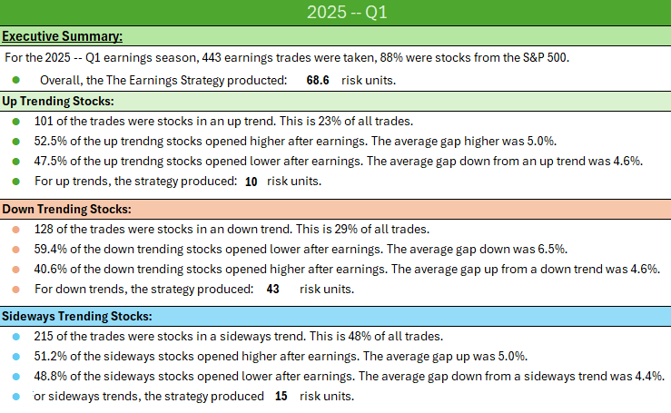
Executive Summary:
For the 2025 -- Q1 earnings season, 443 earnings trades were taken, 88% were stocks from the S&P 500.
● | Overall, the The Earnings Strategy producted: |  |  | 68.6 | risk units.
Up Trending Stocks:
● | 101 of the trades were stocks in an up trend. This is 23% of all trades.
● | 52.5% of the up trendng stocks opened higher after earnings. The average gap higher was 5.0%.
● | 47.5% of the up trendng stocks opened lower after earnings. The average gap down from an up trend was 4.6%.
● | For up trends, the strategy produced: | 10 | risk units.

Down Trending Stocks:
● | 128 of the trades were stocks in an down trend. This is 29% of all trades.
● | 59.4% of the down trending stocks opened lower after earnings. The average gap down was 6.5%.
● | 40.6% of the down trending stocks opened higher after earnings. The average gap up from a down trend was 4.6%.
● | For down trends, the strategy produced: |  | 43 | risk units.

Sideways Trending Stocks:
● | 215 of the trades were stocks in a sideways trend. This is 48% of all trades.
● | 51.2% of the sideways stocks opened higher after earnings. The average gap up was 5.0%.
● | 48.8% of the sideways stocks opened lower after earnings. The average gap down from a sideways trend was 4.4%.
● | For sideways trends, the strategy produced: |  | 15 | risk units.

 | Risk Units | Expectancy
Up | 10.01 | 0.10
Down | 43.50 | 0.34
SW | 15.13 | 0.07

2025 -- Q1

Sector Performance:
Up Trending Stocks, Risk Units by Sector:
XLF | -2.2
INS | 0.0
XLY | 0.9
XHB | 0.0
XLP | 1.1
XLK | 3.5
SMH | 0.0
IGV | 10.1
XLC | 2.6
XLI | -0.6
XLV | -5.9
H-INS | 0.0
XLB | -0.2
XLE | 0.9

Down Trending Stocks, Risk Units by Sector:
XLF | -1.7
INS | -0.1
XLY | -1.6
XHB | 1.1
XLP | 6.2
XLK | 8.3
SMH | 4.1
IGV | 8.7
XLC | -0.2
XLI | 4.7
XLV | 2.5
H-INS | 1.5
XLB | 10.3
XLE | -0.2

Sideways Trending Stocks:
XLF | 1.8
INS | -0.5
XLY | 11.2
XHB | -0.2
XLP | 4.5
XLK | -2.7
SMH | -2.4
IGV | 6.4
XLC | 4.2
XLI | 0.9
XLV | -4.4
H-INS | -0.6
XLB | -2.2
XLE | -0.9

2025 -- Q1

Sector Performance, continued:
Total Risk Units by Sector, w/ Expectancy:
 | Risk Units | Expectancy
XLF | -2.2 | -0.04
INS | -0.6 | -0.03
XLY | 10.4 | 0.21
XHB | 0.8 | 0.11
XLP | 11.7 | 0.33
XLK | 9.1 | 0.28
SMH | 1.8 | 0.09
IGV | 25.1 | 0.57
XLC | 6.6 | 0.39
XLI | 5.0 | 0.07
XLV | -7.8 | -0.14
H-INS | 1.0 | 0.19
XLB | 7.8 | 0.30
XLE | -0.1 | -0.01

Charts
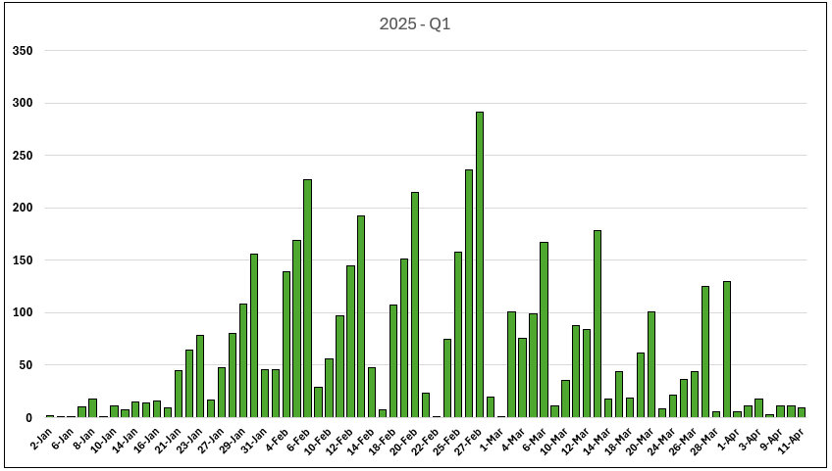
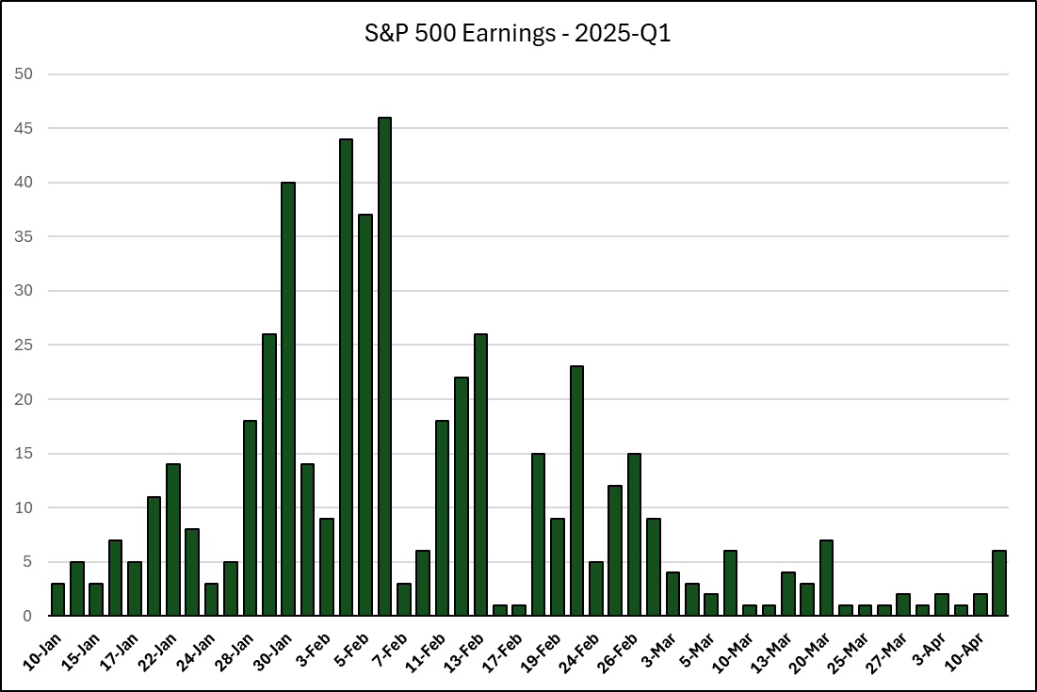
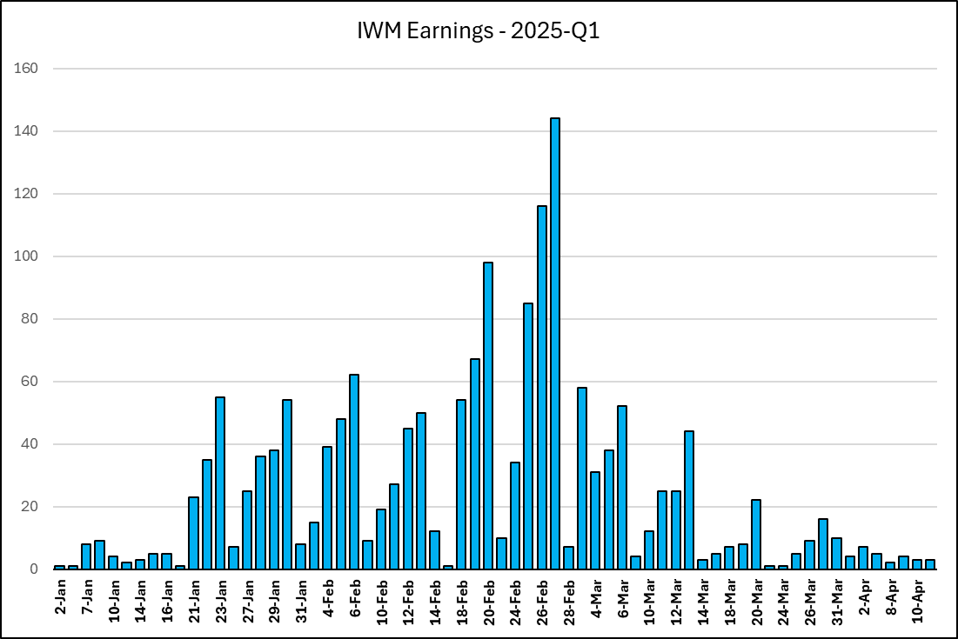

SPDR Chart
 | XLP | XLI | XLF | XLV | XLE | XLRE | XLY | XLC | XLK | XLB | XLU | SMH | INS | IGV
2025-01-10 | 2 | 1 | 0 | 0 | 0 | 0 | 0 | 0 | 0 | 0 | 0 | 0 | 0 | 0
2025-01-15 | 0 | 0 | 6 | 0 | 0 | 0 | 0 | 0 | 0 | 0 | 0 | 0 | 0 | 0
2025-01-16 | 0 | 1 | 5 | 0 | 0 | 0 | 0 | 0 | 0 | 0 | 0 | 0 | 0 | 0
2025-01-17 | 0 | 1 | 5 | 0 | 1 | 0 | 0 | 0 | 0 | 0 | 0 | 0 | 0 | 0
2025-01-21 | 0 | 2 | 4 | 0 | 0 | 0 | 0 | 1 | 1 | 0 | 0 | 0 | 0 | 0
2025-01-22 | 1 | 2 | 1 | 2 | 2 | 0 | 0 | 0 | 3 | 1 | 0 | 0 | 1 | 0
2025-01-23 | 1 | 3 | 1 | 1 | 0 | 0 | 0 | 0 | 0 | 1 | 0 | 1 | 0 | 0
2025-01-24 | 0 | 0 | 1 | 1 | 0 | 0 | 0 | 1 | 0 | 0 | 0 | 0 | 0 | 0
2025-01-27 | 0 | 0 | 0 | 0 | 0 | 0 | 0 | 1 | 0 | 1 | 0 | 0 | 2 | 0
Earnings By Sector - 2025-Q1
2025-01-28 | 2 | 4 | 2 | 1 | 0 | 0 | 3 | 0 | 1 | 1 | 0 | 0 | 1 | 0
2025-01-29 | 0 | 7 | 3 | 1 | 0 | 0 | 2 | 2 | 4 | 0 | 0 | 2 | 1 | 1
2025-01-30 | 1 | 8 | 3 | 4 | 2 | 0 | 2 | 1 | 2 | 6 | 0 | 2 | 3 | 5
2025-01-31 | 2 | 3 | 1 | 2 | 3 | 0 | 0 | 1 | 0 | 1 | 0 | 0 | 1 | 0
2025-02-03 | 2 | 0 | 1 | 1 | 0 | 0 | 0 | 0 | 0 | 0 | 0 | 1 | 0 | 1
2025-02-04 | 4 | 8 | 4 | 4 | 1 | 0 | 1 | 4 | 2 | 3 | 0 | 1 | 1 | 5
2025-02-05 | 1 | 6 | 3 | 8 | 0 | 0 | 1 | 2 | 2 | 1 | 0 | 2 | 4 | 3
2025-02-06 | 3 | 4 | 3 | 7 | 1 | 0 | 9 | 0 | 1 | 2 | 0 | 2 | 1 | 2
2025-02-07 | 0 | 1 | 0 | 0 | 0 | 0 | 0 | 0 | 0 | 0 | 0 | 0 | 0 | 0
2025-02-10 | 0 | 0 | 0 | 1 | 0 | 0 | 1 | 0 | 0 | 0 | 0 | 1 | 3 | 0
2025-02-11 | 1 | 1 | 2 | 2 | 0 | 0 | 1 | 0 | 0 | 2 | 0 | 0 | 2 | 2
2025-02-12 | 1 | 4 | 1 | 3 | 1 | 0 | 1 | 1 | 1 | 3 | 0 | 0 | 0 | 1
2025-02-13 | 1 | 4 | 2 | 5 | 0 | 0 | 2 | 0 | 3 | 0 | 0 | 1 | 0 | 3
2025-02-14 | 0 | 0 | 0 | 1 | 0 | 0 | 0 | 0 | 0 | 0 | 0 | 0 | 0 | 0
2025-02-17 | 0 | 0 | 0 | 0 | 0 | 0 | 0 | 0 | 0 | 0 | 0 | 0 | 0 | 0
2025-02-18 | 0 | 1 | 0 | 1 | 1 | 0 | 1 | 0 | 1 | 3 | 0 | 1 | 0 | 0
2025-02-19 | 0 | 1 | 0 | 1 | 0 | 0 | 1 | 0 | 1 | 1 | 0 | 1 | 0 | 2
2025-02-20 | 1 | 2 | 0 | 2 | 1 | 0 | 3 | 1 | 2 | 0 | 0 | 0 | 0 | 2
2025-02-24 | 0 | 0 | 0 | 0 | 0 | 0 | 0 | 0 | 0 | 0 | 0 | 0 | 0 | 0
2025-02-25 | 1 | 1 | 0 | 1 | 0 | 0 | 3 | 0 | 1 | 0 | 0 | 0 | 0 | 2
2025-02-26 | 0 | 1 | 0 | 2 | 0 | 0 | 3 | 1 | 0 | 0 | 0 | 2 | 0 | 3
2025-02-27 | 3 | 0 | 1 | 2 | 0 | 0 | 0 | 1 | 3 | 1 | 0 | 0 | 0 | 2
2025-03-03 | 0 | 0 | 0 | 0 | 0 | 0 | 0 | 0 | 2 | 0 | 0 | 0 | 0 | 1
2025-03-04 | 1 | 0 | 0 | 0 | 0 | 0 | 2 | 0 | 0 | 0 | 0 | 0 | 0 | 2
2025-03-05 | 1 | 1 | 0 | 0 | 0 | 0 | 3 | 0 | 1 | 0 | 0 | 0 | 0 | 1
2025-03-06 | 2 | 1 | 0 | 1 | 0 | 0 | 3 | 0 | 1 | 0 | 0 | 1 | 0 | 0
2025-03-10 | 0 | 0 | 0 | 0 | 0 | 0 | 0 | 0 | 0 | 0 | 0 | 0 | 0 | 2
2025-03-12 | 0 | 0 | 0 | 0 | 0 | 0 | 1 | 0 | 0 | 0 | 0 | 0 | 0 | 3
2025-03-13 | 1 | 0 | 0 | 0 | 0 | 0 | 1 | 0 | 0 | 0 | 0 | 1 | 0 | 1
2025-03-19 | 2 | 0 | 0 | 0 | 0 | 0 | 1 | 0 | 0 | 0 | 0 | 0 | 0 | 0
2025-03-20 | 0 | 0 | 0 | 0 | 0 | 0 | 1 | 0 | 0 | 0 | 0 | 1 | 0 | 0
2025-03-21 | 0 | 0 | 0 | 0 | 0 | 0 | 1 | 0 | 0 | 0 | 0 | 0 | 0 | 0
2025-03-26 | 1 | 0 | 0 | 0 | 0 | 0 | 1 | 0 | 0 | 0 | 0 | 0 | 0 | 0
2025-03-27 | 0 | 0 | 0 | 0 | 0 | 0 | 0 | 0 | 0 | 0 | 0 | 0 | 0 | 0
2025-04-02 | 0 | 0 | 0 | 0 | 0 | 0 | 0 | 0 | 0 | 0 | 0 | 0 | 0 | 0
2025-04-03 | 0 | 0 | 0 | 0 | 0 | 0 | 0 | 0 | 0 | 0 | 0 | 0 | 0 | 0
2025-04-10 | 0 | 0 | 0 | 0 | 0 | 0 | 0 | 0 | 0 | 0 | 0 | 0 | 0 | 0

Rev Curves
2025-Q1 P&L Curve
 | Actual Revenue Curve | Risk Units (Strategy)
STZ | #N/A | 1
DAL | #N/A | 2
WBA | #N/A | 5
JPM | #N/A | 5
WFC | #N/A | 6
GS | #N/A | 7
BLK | #N/A | 8
C | #N/A | 8
BK | #N/A | 9
UNH | #N/A | 9
BAC | #N/A | 9
MS | #N/A | 10
PNC | #N/A | 9
USB | #N/A | 8
MTB | #N/A | 8
JBHT | #N/A | 7
TFC | #N/A | 7
SLB | #N/A | 7
FAST | #N/A | 7
STT | #N/A | 6
HBAN | #N/A | 6
RF | #N/A | 6
CFG | #N/A | 6
SCHW | #N/A | 7
MMM | #N/A | 7
DHI | #N/A | 7
FITB | #N/A | 7
KEY | #N/A | 6
NFLX | #N/A | 9
COF | #N/A | 9
UAL | #N/A | 10
STX | #N/A | 11
PG | #N/A | 12
JNJ | #N/A | 12
ABT | #N/A | 12
GEV | #N/A | 12
APH | #N/A | 13
TRV | #N/A | 14
TEL | #N/A | 14
HAL | #N/A | 14
TDY | #N/A | 15
TXT | #N/A | 14
KMI | #N/A | 14
DFS | #N/A | 14
STLD | #N/A | 14
GE | #N/A | 15
UNP | #N/A | 16
ELV | #N/A | 17
FCX | #N/A | 17
NTRS | #N/A | 17
...

Switched to $60 risk to focus more on execution.

Switched to $100 risk

The Three Tiers of The Strategy ($$$)
 | Total P/L | Total (MOC) | Up | Up (MOC) | Dwn | Dwn (MOC) | SW | SW (MOC)
 | $29 | $68 | $0 | $0 | $29 | $68 | $0 | $0
 | $53 | $104 | $23 | $36 | $29 | $68 | $0 | $0
 | $113 | $215 | $23 | $36 | $29 | $68 | $60 | $110
 | $117 | $222 | $28 | $44 | $29 | $68 | $60 | $110
 | $141 | $249 | $51 | $71 | $29 | $68 | $60 | $110
 | $159 | $273 | $70 | $95 | $29 | $68 | $60 | $110
 | $183 | $294 | $70 | $95 | $29 | $68 | $83 | $131
 | $198 | $320 | $85 | $121 | $29 | $68 | $83 | $131
 | $214 | $352 | $85 | $121 | $29 | $68 | $100 | $163
 | $224 | $376 | $85 | $121 | $39 | $93 | $100 | $163
 | $223 | $376 | $84 | $121 | $39 | $93 | $100 | $163
 | $248 | $412 | $84 | $121 | $39 | $93 | $125 | $199
 | $218 | $404 | $54 | $113 | $39 | $93 | $125 | $199
 | $194 | $382 | $30 | $90 | $39 | $93 | $125 | $199
 | $184 | $372 | $20 | $81 | $39 | $93 | $125 | $199
 | $160 | $343 | $20 | $81 | $39 | $93 | $101 | $169
 | $178 | $367 | $20 | $81 | $39 | $93 | $119 | $193
 | $168 | $342 | $20 | $81 | $29 | $68 | $119 | $193
 | $159 | $335 | $20 | $81 | $20 | $61 | $119 | $193
 | $140 | $324 | $1 | $69 | $20 | $61 | $119 | $193
 | $144 | $328 | $1 | $69 | $20 | $61 | $123 | $197
 | $154 | $323 | $1 | $69 | $20 | $61 | $133 | $192
 | $149 | $329 | $1 | $69 | $20 | $61 | $128 | $198
 | $162 | $353 | $1 | $69 | $20 | $61 | $141 | $222
 | $175 | $369 | $13 | $86 | $20 | $61 | $141 | $222
 | $163 | $380 | $13 | $86 | $9 | $72 | $141 | $222
 | $169 | $385 | $13 | $86 | $9 | $72 | $146 | $227
 | $150 | $370 | $13 | $86 | $9 | $72 | $128 | $212
 | $209 | $409 | $13 | $86 | $9 | $72 | $187 | $251
 | $216 | $425 | $21 | $102 | $9 | $72 | $187 | $251
 | $236 | $416 | $40 | $93 | $9 | $72 | $187 | $251
 | $265 | $443 | $40 | $93 | $9 | $72 | $216 | $278
 | $278 | $451 | $40 | $93 | $9 | $72 | $229 | $286
 | $289 | $458 | $40 | $93 | $20 | $80 | $229 | $286
 | $280 | $462 | $40 | $93 | $20 | $80 | $220 | $289
 | $294 | $473 | $54 | $104 | $20 | $80 | $220 | $289
 | $310 | $501 | $70 | $132 | $20 | $80 | $220 | $289
 | $329 | $513 | $70 | $132 | $20 | $80 | $239 | $302
 | $337 | $532 | $70 | $132 | $20 | $80 | $247 | $320
 | $344 | $546 | $70 | $132 | $27 | $94 | $247 | $320
 | $355 | $572 | $81 | $158 | $27 | $94 | $247 | $320
 | $338 | $558 | $81 | $158 | $27 | $94 | $230 | $307
 | $345 | $554 | $81 | $158 | $27 | $94 | $237 | $303
 | $348 | $561 | $84 | $165 | $27 | $94 | $237 | $303
 | $342 | $560 | $84 | $165 | $27 | $94 | $231 | $301
 | $370 | $586 | $111 | $191 | $27 | $94 | $231 | $301
 | $388 | $607 | $111 | $191 | $27 | $94 | $249 | $322
 | $402 | $618 | $111 | $191 | $27 | $94 | $264 | $333
 | $412 | $624 | $111 | $191 | $37 | $100 | $264 | $333
 | $409 | $632 | $108 | $199 | $37 | $100 | $264 | $333
...

 |  |  |  | .

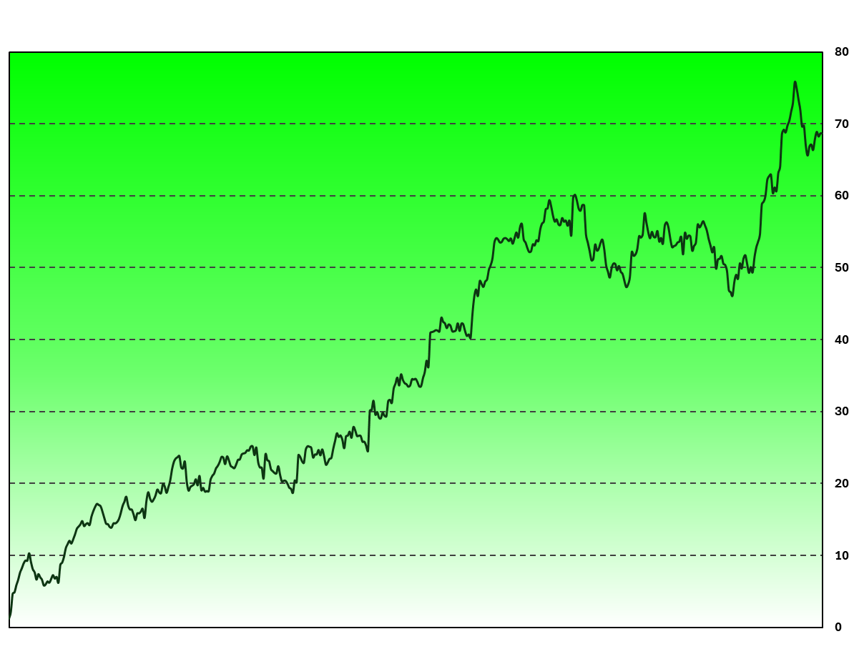

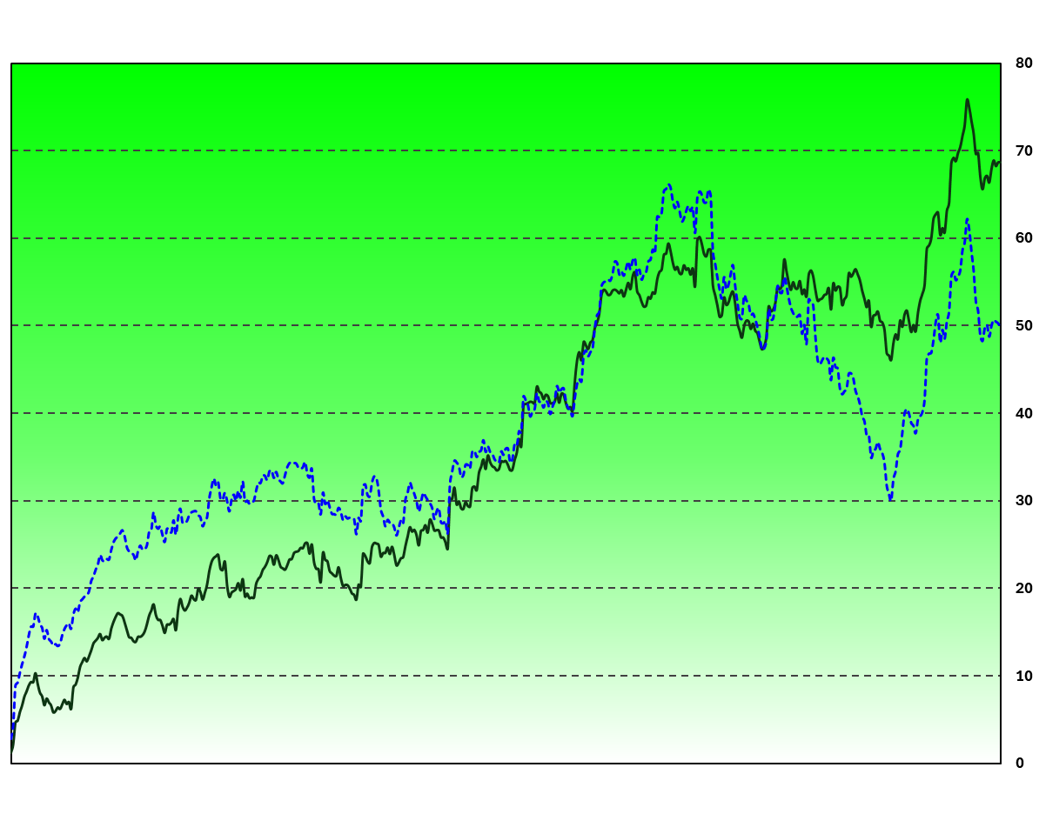

Downtrend Management Options
Uptrend Management Options
SPY vs. Not

The Three Tiers of The Strategy (Risk Unit)

Earnings Strategy By Sector (R)

The Strategy -- Net Risk Units SPY Stocks Only
The Strategy Risk Units NOT SPY Stocks

The Three Tiers (XLK)
 | Up | Dwn | SW | All Three
 | 0.00 | 0.00 | 0.00 | 0.00
 | 0.00 | 0.00 | 0.00 | 0.00
 | 0.00 | 0.00 | 0.00 | 0.00
 | 0.00 | 0.00 | 0.00 | 0.00
 | 0.00 | 0.00 | 0.00 | 0.00
 | 0.00 | 0.00 | 0.00 | 0.00
 | 0.00 | 0.00 | 0.00 | 0.00
 | 0.00 | 0.00 | 0.00 | 0.00
 | 0.00 | 0.00 | 0.00 | 0.00
 | 0.00 | 0.00 | 0.00 | 0.00
 | 0.00 | 0.00 | 0.00 | 0.00
 | 0.00 | 0.00 | 0.00 | 0.00
 | 0.00 | 0.00 | 0.00 | 0.00
 | 0.00 | 0.00 | 0.00 | 0.00
 | 0.00 | 0.00 | 0.00 | 0.00
 | 0.00 | 0.00 | 0.00 | 0.00
 | 0.00 | 0.00 | 0.00 | 0.00
 | 0.00 | 0.00 | 0.00 | 0.00
 | 0.00 | 0.00 | 0.00 | 0.00
 | 0.00 | 0.00 | 0.00 | 0.00
 | 0.00 | 0.00 | 0.00 | 0.00
 | 0.00 | 0.00 | 0.00 | 0.00
 | 0.00 | 0.00 | 0.00 | 0.00
 | 0.00 | 0.00 | 0.00 | 0.00
 | 0.00 | 0.00 | 0.00 | 0.00
 | 0.00 | 0.00 | 0.00 | 0.00
 | 0.00 | 0.00 | 0.00 | 0.00
 | 0.00 | 0.00 | 0.00 | 0.00
 | 0.00 | 0.00 | 0.00 | 0.00
 | 0.00 | 0.00 | 0.00 | 0.00
 | 0.00 | 0.00 | 0.00 | 0.00
 | 0.00 | 0.00 | 1.21 | 1.21
 | 0.00 | 0.00 | 1.21 | 1.21
 | 0.00 | 0.00 | 1.21 | 1.21
 | 0.00 | 0.00 | 1.21 | 1.21
 | 0.00 | 0.00 | 1.21 | 1.21
 | 0.67 | 0.00 | 1.21 | 1.89
 | 0.67 | 0.00 | 1.21 | 1.89
 | 0.67 | 0.00 | 1.56 | 2.23
 | 0.67 | 0.00 | 1.56 | 2.23
 | 1.13 | 0.00 | 1.56 | 2.68
 | 1.13 | 0.00 | 1.56 | 2.68
 | 1.13 | 0.00 | 1.56 | 2.68
 | 1.13 | 0.00 | 1.56 | 2.68
 | 1.13 | 0.00 | 1.56 | 2.68
 | 1.13 | 0.00 | 1.56 | 2.68
 | 1.13 | 0.00 | 1.56 | 2.68
 | 1.13 | 0.00 | 1.56 | 2.68
 | 1.13 | 0.00 | 1.56 | 2.68
 | 1.13 | 0.00 | 1.56 | 2.68
...
The Three Tiers (XLC)
 | Up | Dwn | SW | All Three
 | 0.00 | 0.00 | 0.00 | 0.00
 | 0.00 | 0.00 | 0.00 | 0.00
 | 0.00 | 0.00 | 0.00 | 0.00
 | 0.00 | 0.00 | 0.00 | 0.00
 | 0.00 | 0.00 | 0.00 | 0.00
 | 0.00 | 0.00 | 0.00 | 0.00
 | 0.00 | 0.00 | 0.00 | 0.00
 | 0.00 | 0.00 | 0.00 | 0.00
 | 0.00 | 0.00 | 0.00 | 0.00
 | 0.00 | 0.00 | 0.00 | 0.00
 | 0.00 | 0.00 | 0.00 | 0.00
 | 0.00 | 0.00 | 0.00 | 0.00
 | 0.00 | 0.00 | 0.00 | 0.00
 | 0.00 | 0.00 | 0.00 | 0.00
 | 0.00 | 0.00 | 0.00 | 0.00
 | 0.00 | 0.00 | 0.00 | 0.00
 | 0.00 | 0.00 | 0.00 | 0.00
 | 0.00 | 0.00 | 0.00 | 0.00
 | 0.00 | 0.00 | 0.00 | 0.00
 | 0.00 | 0.00 | 0.00 | 0.00
 | 0.00 | 0.00 | 0.00 | 0.00
 | 0.00 | 0.00 | 0.00 | 0.00
 | 0.00 | 0.00 | 0.00 | 0.00
 | 0.00 | 0.00 | 0.00 | 0.00
 | 0.00 | 0.00 | 0.00 | 0.00
 | 0.00 | 0.00 | 0.00 | 0.00
 | 0.00 | 0.00 | 0.00 | 0.00
 | 0.00 | 0.00 | 0.00 | 0.00
 | 0.00 | 0.00 | 2.46 | 2.46
 | 0.00 | 0.00 | 2.46 | 2.46
 | 0.00 | 0.00 | 2.46 | 2.46
 | 0.00 | 0.00 | 2.46 | 2.46
 | 0.00 | 0.00 | 2.46 | 2.46
 | 0.00 | 0.00 | 2.46 | 2.46
 | 0.00 | 0.00 | 2.46 | 2.46
 | 0.00 | 0.00 | 2.46 | 2.46
 | 0.00 | 0.00 | 2.46 | 2.46
 | 0.00 | 0.00 | 2.46 | 2.46
 | 0.00 | 0.00 | 2.46 | 2.46
 | 0.00 | 0.00 | 2.46 | 2.46
 | 0.00 | 0.00 | 2.46 | 2.46
 | 0.00 | 0.00 | 2.46 | 2.46
 | 0.00 | 0.00 | 2.46 | 2.46
 | 0.00 | 0.00 | 2.46 | 2.46
 | 0.00 | 0.00 | 2.46 | 2.46
 | 0.00 | 0.00 | 2.46 | 2.46
 | 0.00 | 0.00 | 2.46 | 2.46
 | 0.00 | 0.00 | 2.46 | 2.46
 | 0.00 | 0.00 | 2.46 | 2.46
 | 0.00 | 0.00 | 2.46 | 2.46
...

The Three Tiers (SMH)
 | Up | Dwn | SW
 | 0.00 | 0.00 | 0.00
 | 0.00 | 0.00 | 0.00
 | 0.00 | 0.00 | 0.00
 | 0.00 | 0.00 | 0.00
 | 0.00 | 0.00 | 0.00
 | 0.00 | 0.00 | 0.00
 | 0.00 | 0.00 | 0.00
 | 0.00 | 0.00 | 0.00
 | 0.00 | 0.00 | 0.00
 | 0.00 | 0.00 | 0.00
 | 0.00 | 0.00 | 0.00
 | 0.00 | 0.00 | 0.00
 | 0.00 | 0.00 | 0.00
 | 0.00 | 0.00 | 0.00
 | 0.00 | 0.00 | 0.00
 | 0.00 | 0.00 | 0.00
 | 0.00 | 0.00 | 0.00
 | 0.00 | 0.00 | 0.00
 | 0.00 | 0.00 | 0.00
 | 0.00 | 0.00 | 0.00
 | 0.00 | 0.00 | 0.00
 | 0.00 | 0.00 | 0.00
 | 0.00 | 0.00 | 0.00
 | 0.00 | 0.00 | 0.00
 | 0.00 | 0.00 | 0.00
 | 0.00 | 0.00 | 0.00
 | 0.00 | 0.00 | 0.00
 | 0.00 | 0.00 | 0.00
 | 0.00 | 0.00 | 0.00
 | 0.00 | 0.00 | 0.00
 | 0.00 | 0.00 | 0.00
 | 0.00 | 0.00 | 0.00
 | 0.00 | 0.00 | 0.00
 | 0.00 | 0.00 | 0.00
 | 0.00 | 0.00 | 0.00
 | 0.00 | 0.00 | 0.00
 | 0.00 | 0.00 | 0.00
 | 0.00 | 0.00 | 0.00
 | 0.00 | 0.00 | 0.00
 | 0.00 | 0.00 | 0.00
 | 0.00 | 0.00 | 0.00
 | 0.00 | 0.00 | 0.00
 | 0.00 | 0.00 | 0.00
 | 0.00 | 0.00 | 0.00
 | 0.00 | 0.00 | 0.00
 | 0.00 | 0.00 | 0.00
 | 0.00 | 0.00 | 0.00
 | 0.00 | 0.00 | 0.00
 | 0.00 | 0.00 | 0.00
 | 0.00 | 0.00 | 0.00
...
The Three Tiers (IGV)

The Three Tiers (XLY)
 | Up | Dwn | SW | All Three
 | 0.00 | 0.00 | 0.00 | 0.00
 | 0.00 | 0.00 | 0.00 | 0.00
 | 0.00 | 0.00 | 0.00 | 0.00
 | 0.00 | 0.00 | 0.00 | 0.00
 | 0.00 | 0.00 | 0.00 | 0.00
 | 0.00 | 0.00 | 0.00 | 0.00
 | 0.00 | 0.00 | 0.00 | 0.00
 | 0.00 | 0.00 | 0.00 | 0.00
 | 0.00 | 0.00 | 0.00 | 0.00
 | 0.00 | 0.00 | 0.00 | 0.00
 | 0.00 | 0.00 | 0.00 | 0.00
 | 0.00 | 0.00 | 0.00 | 0.00
 | 0.00 | 0.00 | 0.00 | 0.00
 | 0.00 | 0.00 | 0.00 | 0.00
 | 0.00 | 0.00 | 0.00 | 0.00
 | 0.00 | 0.00 | 0.00 | 0.00
 | 0.00 | 0.00 | 0.00 | 0.00
 | 0.00 | 0.00 | 0.00 | 0.00
 | 0.00 | 0.00 | 0.00 | 0.00
 | 0.00 | 0.00 | 0.00 | 0.00
 | 0.00 | 0.00 | 0.00 | 0.00
 | 0.00 | 0.00 | 0.00 | 0.00
 | 0.00 | 0.00 | 0.00 | 0.00
 | 0.00 | 0.00 | 0.00 | 0.00
 | 0.00 | 0.00 | 0.00 | 0.00
 | 0.00 | 0.00 | 0.00 | 0.00
 | 0.00 | 0.00 | 0.00 | 0.00
 | 0.00 | 0.00 | 0.00 | 0.00
 | 0.00 | 0.00 | 0.00 | 0.00
 | 0.00 | 0.00 | 0.00 | 0.00
 | 0.00 | 0.00 | 0.00 | 0.00
 | 0.00 | 0.00 | 0.00 | 0.00
 | 0.00 | 0.00 | 0.00 | 0.00
 | 0.00 | 0.00 | 0.00 | 0.00
 | 0.00 | 0.00 | 0.00 | 0.00
 | 0.00 | 0.00 | 0.00 | 0.00
 | 0.00 | 0.00 | 0.00 | 0.00
 | 0.00 | 0.00 | 0.00 | 0.00
 | 0.00 | 0.00 | 0.00 | 0.00
 | 0.00 | 0.00 | 0.00 | 0.00
 | 0.00 | 0.00 | 0.00 | 0.00
 | 0.00 | 0.00 | 0.00 | 0.00
 | 0.00 | 0.00 | 0.00 | 0.00
 | 0.00 | 0.00 | 0.00 | 0.00
 | 0.00 | 0.00 | 0.00 | 0.00
 | 0.00 | 0.00 | 0.00 | 0.00
 | 0.00 | 0.00 | 0.00 | 0.00
 | 0.00 | 0.00 | 0.00 | 0.00
 | 0.00 | 0.00 | 0.00 | 0.00
 | 0.00 | 0.00 | 0.00 | 0.00
...
The Three Tiers (XLP)
 | Up | Dwn | SW | All Three
 | 0.00 | 1.23 | 0.00 | 1.23
 | 0.00 | 1.23 | 0.00 | 1.23
 | 0.00 | 1.23 | 2.49 | 3.72
 | 0.00 | 1.23 | 2.49 | 3.72
 | 0.00 | 1.23 | 2.49 | 3.72
 | 0.00 | 1.23 | 2.49 | 3.72
 | 0.00 | 1.23 | 2.49 | 3.72
 | 0.00 | 1.23 | 2.49 | 3.72
 | 0.00 | 1.23 | 2.49 | 3.72
 | 0.00 | 1.23 | 2.49 | 3.72
 | 0.00 | 1.23 | 2.49 | 3.72
 | 0.00 | 1.23 | 2.49 | 3.72
 | 0.00 | 1.23 | 2.49 | 3.72
 | 0.00 | 1.23 | 2.49 | 3.72
 | 0.00 | 1.23 | 2.49 | 3.72
 | 0.00 | 1.23 | 2.49 | 3.72
 | 0.00 | 1.23 | 2.49 | 3.72
 | 0.00 | 1.23 | 2.49 | 3.72
 | 0.00 | 1.23 | 2.49 | 3.72
 | 0.00 | 1.23 | 2.49 | 3.72
 | 0.00 | 1.23 | 2.49 | 3.72
 | 0.00 | 1.23 | 2.49 | 3.72
 | 0.00 | 1.23 | 2.49 | 3.72
 | 0.00 | 1.23 | 2.49 | 3.72
 | 0.00 | 1.23 | 2.49 | 3.72
 | 0.00 | 1.23 | 2.49 | 3.72
 | 0.00 | 1.23 | 2.49 | 3.72
 | 0.00 | 1.23 | 2.49 | 3.72
 | 0.00 | 1.23 | 2.49 | 3.72
 | 0.00 | 1.23 | 2.49 | 3.72
 | 0.00 | 1.23 | 2.49 | 3.72
 | 0.00 | 1.23 | 2.49 | 3.72
 | 0.00 | 1.23 | 3.05 | 4.28
 | 0.00 | 1.23 | 3.05 | 4.28
 | 0.00 | 1.23 | 3.05 | 4.28
 | 0.00 | 1.23 | 3.05 | 4.28
 | 0.00 | 1.23 | 3.05 | 4.28
 | 0.00 | 1.23 | 3.05 | 4.28
 | 0.00 | 1.23 | 3.05 | 4.28
 | 0.00 | 1.23 | 3.05 | 4.28
 | 0.00 | 1.23 | 3.05 | 4.28
 | 0.00 | 1.23 | 3.05 | 4.28
 | 0.00 | 1.23 | 3.05 | 4.28
 | 0.00 | 1.23 | 3.05 | 4.28
 | 0.00 | 1.23 | 3.05 | 4.28
 | 0.00 | 1.23 | 3.05 | 4.28
 | 0.00 | 1.23 | 3.05 | 4.28
 | 0.00 | 1.23 | 3.05 | 4.28
 | 0.00 | 1.23 | 3.05 | 4.28
 | 0.00 | 1.23 | 3.05 | 4.28
...

The Three Tiers (XLV)
 | Up | Dwn | SW | All Three
 | 0.00 | 0.00 | 0.00 | 0.00
 | 0.00 | 0.00 | 0.00 | 0.00
 | 0.00 | 0.00 | 0.00 | 0.00
 | 0.00 | 0.00 | 0.00 | 0.00
 | 0.00 | 0.00 | 0.00 | 0.00
 | 0.00 | 0.00 | 0.00 | 0.00
 | 0.00 | 0.00 | 0.00 | 0.00
 | 0.00 | 0.00 | 0.00 | 0.00
 | 0.00 | 0.00 | 0.00 | 0.00
 | 0.00 | 0.00 | 0.00 | 0.00
 | 0.00 | 0.00 | 0.00 | 0.00
 | 0.00 | 0.00 | 0.00 | 0.00
 | 0.00 | 0.00 | 0.00 | 0.00
 | 0.00 | 0.00 | 0.00 | 0.00
 | 0.00 | 0.00 | 0.00 | 0.00
 | 0.00 | 0.00 | 0.00 | 0.00
 | 0.00 | 0.00 | 0.00 | 0.00
 | 0.00 | 0.00 | 0.00 | 0.00
 | 0.00 | 0.00 | 0.00 | 0.00
 | 0.00 | 0.00 | 0.00 | 0.00
 | 0.00 | 0.00 | 0.00 | 0.00
 | 0.00 | 0.00 | 0.00 | 0.00
 | 0.00 | 0.00 | 0.00 | 0.00
 | 0.00 | 0.00 | 0.00 | 0.00
 | 0.00 | 0.00 | 0.00 | 0.00
 | 0.00 | 0.00 | 0.00 | 0.00
 | 0.00 | 0.00 | 0.00 | 0.00
 | 0.00 | 0.00 | 0.00 | 0.00
 | 0.00 | 0.00 | 0.00 | 0.00
 | 0.00 | 0.00 | 0.00 | 0.00
 | 0.00 | 0.00 | 0.00 | 0.00
 | 0.00 | 0.00 | 0.00 | 0.00
 | 0.00 | 0.00 | 0.00 | 0.00
 | 0.00 | 0.47 | 0.00 | 0.47
 | 0.00 | 0.47 | -0.38 | 0.09
 | 0.00 | 0.47 | -0.38 | 0.09
 | 0.00 | 0.47 | -0.38 | 0.09
 | 0.00 | 0.47 | -0.38 | 0.09
 | 0.00 | 0.47 | -0.38 | 0.09
 | 0.00 | 0.47 | -0.38 | 0.09
 | 0.00 | 0.47 | -0.38 | 0.09
 | 0.00 | 0.47 | -0.38 | 0.09
 | 0.00 | 0.47 | -0.38 | 0.09
 | 0.00 | 0.47 | -0.38 | 0.09
 | 0.00 | 0.47 | -0.38 | 0.09
 | 0.00 | 0.47 | -0.38 | 0.09
 | 0.00 | 0.47 | -0.38 | 0.09
 | 0.00 | 0.47 | -0.38 | 0.09
 | 0.00 | 0.47 | -0.38 | 0.09
 | 0.00 | 0.47 | -0.38 | 0.09
...
The Three Tiers (XLI)
 | Up | Dwn | SW | All Three
 | 0.00 | 0.00 | 0.00 | 0.00
 | 0.97 | 0.00 | 0.00 | 0.97
 | 0.97 | 0.00 | 0.00 | 0.97
 | 0.97 | 0.00 | 0.00 | 0.97
 | 0.97 | 0.00 | 0.00 | 0.97
 | 0.97 | 0.00 | 0.00 | 0.97
 | 0.97 | 0.00 | 0.00 | 0.97
 | 0.97 | 0.00 | 0.00 | 0.97
 | 0.97 | 0.00 | 0.00 | 0.97
 | 0.97 | 0.00 | 0.00 | 0.97
 | 0.97 | 0.00 | 0.00 | 0.97
 | 0.97 | 0.00 | 0.00 | 0.97
 | 0.97 | 0.00 | 0.00 | 0.97
 | 0.97 | 0.00 | 0.00 | 0.97
 | 0.97 | 0.00 | 0.00 | 0.97
 | 0.97 | 0.00 | -1.00 | -0.03
 | 0.97 | 0.00 | -1.00 | -0.03
 | 0.97 | 0.00 | -1.00 | -0.03
 | 0.97 | -0.35 | -1.00 | -0.38
 | 0.97 | -0.35 | -1.00 | -0.38
 | 0.97 | -0.35 | -1.00 | -0.38
 | 0.97 | -0.35 | -1.00 | -0.38
 | 0.97 | -0.35 | -1.00 | -0.38
 | 0.97 | -0.35 | -1.00 | -0.38
 | 1.50 | -0.35 | -1.00 | 0.15
 | 1.50 | -0.35 | -1.00 | 0.15
 | 1.50 | -0.35 | -1.00 | 0.15
 | 1.50 | -0.35 | -1.00 | 0.15
 | 1.50 | -0.35 | -1.00 | 0.15
 | 1.50 | -0.35 | -1.00 | 0.15
 | 2.30 | -0.35 | -1.00 | 0.95
 | 2.30 | -0.35 | -1.00 | 0.95
 | 2.30 | -0.35 | -1.00 | 0.95
 | 2.30 | -0.35 | -1.00 | 0.95
 | 2.30 | -0.35 | -1.00 | 0.95
 | 2.86 | -0.35 | -1.00 | 1.51
 | 2.86 | -0.35 | -1.00 | 1.51
 | 2.86 | -0.35 | -1.00 | 1.51
 | 2.86 | -0.35 | -1.00 | 1.51
 | 2.86 | -0.35 | -1.00 | 1.51
 | 2.86 | -0.35 | -1.00 | 1.51
 | 2.86 | -0.35 | -1.70 | 0.81
 | 2.86 | -0.35 | -1.70 | 0.81
 | 2.86 | -0.35 | -1.70 | 0.81
 | 2.86 | -0.35 | -1.70 | 0.81
 | 4.02 | -0.35 | -1.70 | 1.97
 | 4.02 | -0.35 | -0.94 | 2.73
 | 4.02 | -0.35 | -0.94 | 2.73
 | 4.02 | -0.35 | -0.94 | 2.73
 | 4.02 | -0.35 | -0.94 | 2.73
...

The Three Tiers (XLF)
The Three Tiers (XLB)
 | Up | Dwn | SW | All Three
 | 0.00 | 0.00 | 0.00 | 0.00
 | 0.00 | 0.00 | 0.00 | 0.00
 | 0.00 | 0.00 | 0.00 | 0.00
 | 0.00 | 0.00 | 0.00 | 0.00
 | 0.00 | 0.00 | 0.00 | 0.00
 | 0.00 | 0.00 | 0.00 | 0.00
 | 0.00 | 0.00 | 0.00 | 0.00
 | 0.00 | 0.00 | 0.00 | 0.00
 | 0.00 | 0.00 | 0.00 | 0.00
 | 0.00 | 0.00 | 0.00 | 0.00
 | 0.00 | 0.00 | 0.00 | 0.00
 | 0.00 | 0.00 | 0.00 | 0.00
 | 0.00 | 0.00 | 0.00 | 0.00
 | 0.00 | 0.00 | 0.00 | 0.00
 | 0.00 | 0.00 | 0.00 | 0.00
 | 0.00 | 0.00 | 0.00 | 0.00
 | 0.00 | 0.00 | 0.00 | 0.00
 | 0.00 | 0.00 | 0.00 | 0.00
 | 0.00 | 0.00 | 0.00 | 0.00
 | 0.00 | 0.00 | 0.00 | 0.00
 | 0.00 | 0.00 | 0.00 | 0.00
 | 0.00 | 0.00 | 0.00 | 0.00
 | 0.00 | 0.00 | 0.00 | 0.00
 | 0.00 | 0.00 | 0.00 | 0.00
 | 0.00 | 0.00 | 0.00 | 0.00
 | 0.00 | 0.00 | 0.00 | 0.00
 | 0.00 | 0.00 | 0.00 | 0.00
 | 0.00 | 0.00 | 0.00 | 0.00
 | 0.00 | 0.00 | 0.00 | 0.00
 | 0.00 | 0.00 | 0.00 | 0.00
 | 0.00 | 0.00 | 0.00 | 0.00
 | 0.00 | 0.00 | 0.00 | 0.00
 | 0.00 | 0.00 | 0.00 | 0.00
 | 0.00 | 0.00 | 0.00 | 0.00
 | 0.00 | 0.00 | 0.00 | 0.00
 | 0.00 | 0.00 | 0.00 | 0.00
 | 0.00 | 0.00 | 0.00 | 0.00
 | 0.00 | 0.00 | 0.00 | 0.00
 | 0.00 | 0.00 | 0.00 | 0.00
 | 0.00 | 0.00 | 0.00 | 0.00
 | 0.00 | 0.00 | 0.00 | 0.00
 | 0.00 | 0.00 | 0.00 | 0.00
 | 0.00 | 0.00 | 0.00 | 0.00
 | 0.00 | 0.00 | 0.00 | 0.00
 | 0.00 | 0.00 | -0.26 | -0.26
 | 0.00 | 0.00 | -0.26 | -0.26
 | 0.00 | 0.00 | -0.26 | -0.26
 | 0.00 | 0.00 | -0.26 | -0.26
 | 0.00 | 0.42 | -0.26 | 0.16
 | 0.00 | 0.42 | -0.26 | 0.16
...

The Three Tiers (XLU)
The Three Tiers (XLE)

The Three Tiers (INS)
The Three Tiers (H-INS)

The Three Tiers (XLRE)
The Three Tiers (XHB)

All Up Trends

Up Trends
Sector | # | % Gap Up | Expectancy
XLK | 10 | 70% | 0.353
XLC | 6 | 83% | 0.435
IGV | 10 | 70% | 1.005
SMH | 0 | 0% | 0.000
XLI | 15 | 60% | -0.042
XLY | 9 | 33% | 0.095
XLP | 4 | 50% | 0.265
XLF | 28 | 50% | -0.079
XLV | 13 | 23% | -0.455
XLB | 2 | 0% | -0.113
ALL | 101 | 52.5% | 0.099

All Down Trends

Down Trends
Sector | # | % Gap Dn | Expectancy
XLK | 7 | 57% | 1.190
XLC | 5 | 40% | -0.040
IGV | 11 | 73% | 0.786
SMH | 6 | 67% | 0.692
XLI | 15 | 67% | 0.312
XLY | 17 | 47% | -0.095
XLP | 20 | 70% | 0.308
XLF | 3 | 0% | -0.576
XLV | 13 | 62% | 0.190
XLB | 14 | 64% | 0.735
ALL | 128 | 59.4% | 0.340

All SW Trends

SW Trends
Sector | # | % Gap Up | Expectancy
XLK | 16 | 50% | -0.171
XLC | 6 | 67% | 0.702
IGV | 23 | 48% | 0.277
SMH | 14 | 57% | -0.169
XLI | 38 | 47% | 0.024
XLY | 23 | 74% | 0.487
XLP | 11 | 55% | 0.406
XLF | 18 | 61% | 0.100
XLV | 29 | 45% | -0.151
XLB | 10 | 30% | -0.222
ALL | 215 | 51.2% | 0.070

Expectancy
↓ Strategy Results ↓ |  | Number of trades |  |  |  |  | Strategy -- R |  |  |  |  | Strategy Expectancy |  |  |  | ↓ Actual Results ↓ |  | Actual -- R |  |  |  |  | Actual Expectancy
 |  | Up | Dwn | SW | ToT |  | Up | Dwn | SW | ToT |  | Up | Dwn | SW | ToT |  |  | Up | Dwn | SW | ToT |  | Up | Dwn | SW | ToT
 | All | 101 | 128 | 215 | 444 | All | 10 | 43 | 15 | 69 | All | 0.10 | 0.34 | 0.07 | 0.15 |  | All | -8.1 | 34.3 | -2.1 | 24.1 | All | -0.08 | 0.27 | -0.01 | 0.05
 | XLF | 28 | 3 | 18 | 49 | XLF | -2.2 | -1.7 | 1.8 | -2.2 | XLF | -0.1 | -0.6 | 0.1 | -0.04 |  | XLF | -0.9 | -0.8 | -0.5 | -2.2 | XLF | -0.03 | -0.26 | -0.03 | -0.04
 | INS | 2 | 3 | 15 | 20 | INS | 0.0 | -0.1 | -0.5 | -0.6 | INS | 0.0 | 0.0 | 0.0 | -0.03 |  | INS | -0.2 | -0.4 | -0.6 | -1.1 | INS | -0.08 | -0.14 | -0.04 | -0.06
 | XLY | 9 | 17 | 23 | 49 | XLY | 0.9 | -1.6 | 11.2 | 10.4 | XLY | 0.1 | -0.1 | 0.5 | 0.21 |  | XLY | -10.4 | -3.8 | 1.9 | -12.3 | XLY | -1.16 | -0.22 | 0.08 | -0.25
 | XHB | 0 | 6 | 2 | 8 | XHB | 0.0 | 1.1 | -0.2 | 0.8 | XHB | 0.0 | 0.2 | -0.1 | 0.11 |  | XHB | 0.0 | 1.2 | -0.5 | 0.7 | XHB | 0.00 | 0.20 | -0.23 | 0.09
 | XLP | 4 | 20 | 11 | 35 | XLP | 1.1 | 6.2 | 4.5 | 11.7 | XLP | 0.3 | 0.3 | 0.4 | 0.33 |  | XLP | 0.9 | 6.1 | 1.6 | 8.6 | XLP | 0.22 | 0.30 | 0.15 | 0.24
 | XLK | 10 | 7 | 16 | 33 | XLK | 3.5 | 8.3 | -2.7 | 9.1 | XLK | 0.4 | 1.2 | -0.2 | 0.28 |  | XLK | -0.2 | 7.6 | -4.9 | 2.5 | XLK | -0.02 | 1.08 | -0.31 | 0.08
 | SMH | 0 | 6 | 14 | 20 | SMH | 0.0 | 4.1 | -2.4 | 1.8 | SMH | 0.0 | 0.7 | -0.2 | 0.09 |  | SMH | 0.0 | 6.3 | -2.3 | 4.0 | SMH | 0.00 | 1.05 | -0.17 | 0.20
 | IGV | 10 | 11 | 23 | 44 | IGV | 10.1 | 8.7 | 6.4 | 25.1 | IGV | 1.0 | 0.8 | 0.3 | 0.57 |  | IGV | 7.8 | 6.1 | 7.6 | 21.5 | IGV | 0.78 | 0.56 | 0.33 | 0.49
 | XLC | 6 | 5 | 6 | 17 | XLC | 2.6 | -0.2 | 4.2 | 6.6 | XLC | 0.4 | 0.0 | 0.7 | 0.39 |  | XLC | 2.4 | 0.2 | 1.4 | 4.1 | XLC | 0.41 | 0.04 | 0.24 | 0.24
 | XLI | 15 | 15 | 38 | 68 | XLI | -0.6 | 4.7 | 0.9 | 5.0 | XLI | 0.0 | 0.3 | 0.0 | 0.07 |  | XLI | -4.9 | 4.6 | 3.8 | 3.4 | XLI | -0.33 | 0.30 | 0.10 | 0.05
 | XLV | 13 | 13 | 29 | 55 | XLV | -5.9 | 2.5 | -4.4 | -7.8 | XLV | -0.5 | 0.2 | -0.2 | -0.14 |  | XLV | -3.7 | -1.2 | -5.8 | -10.7 | XLV | -0.29 | -0.09 | -0.20 | -0.19
 | H-INS | 0 | 3 | 2 | 5 | H-INS | 0.0 | 1.5 | -0.6 | 1.0 | H-INS | 0.0 | 0.5 | -0.3 | 0.19 |  | H-INS | 0.0 | 1.3 | -1.1 | 0.2 | H-INS | 0.00 | 0.44 | -0.56 | 0.04
 | XLB | 2 | 14 | 10 | 26 | XLB | -0.2 | 10.3 | -2.2 | 7.8 | XLB | -0.1 | 0.7 | -0.2 | 0.30 |  | XLB | 0.2 | 7.0 | -1.9 | 5.3 | XLB | 0.10 | 0.50 | -0.19 | 0.21
 | XLE | 2 | 5 | 6 | 13 | XLE | 0.9 | -0.2 | -0.9 | -0.1 | XLE | 0.5 | 0.0 | -0.1 | -0.01 |  | XLE | 0.9 | 0.0 | -1.0 | -0.1 | XLE | 0.45 | 0.01 | -0.17 | -0.01
 | XLU | 0 | 0 | 0 | 0 | XLU | 0.0 | 0.0 | 0.0 | 0.0 | XLU | 0.0 | 0.0 | 0.0 | 0.00 |  | XLU | 0.0 | 0.0 | 0.0 | 0.0 | XLU | 0.00 | 0.00 | 0.00 | 0.00
 | XLRE | 0 | 0 | 0 | 0 | XLRE | 0.0 | 0.0 | 0.0 | 0.0 | XLRE | 0.0 | 0.0 | 0.0 | 0.00 |  | XLRE | 0.0 | 0.0 | 0.0 | 0.0 | XLRE | 0.00 | 0.00 | 0.00 | 0.00
Strategy Expectancy (R)

Risk Units: Wins and Losses Playing The Strategy (Not Actuals)

UP TRENDS -- Risk Units: Wins and Losses Playing The Strategy (Not Actuals)

DOWN TRENDS -- Risk Units: Wins and Losses Playing The Strategy (Not Actuals)

Trade War -->

SIDEWAYS TRENDS -- Risk Units: Wins and Losses Playing The Strategy (Not Actuals)

Stats Roll Up
Gap Ups |  |  |  |  |  |  |  |  |  |  |  |  |  |  |  |  |  | Gap Downs
 | Overall |  |  | Gap w/ Trend: Up Trending Stocks |  |  |  | Gap Against Trend: Down Trending Stocks |  |  |  | Sideways Trending Stocks |  |  |  | # | % |  | Overall |  |  | Gap w/ Trend: Down Trending Stocks |  |  |  | Gap Against Trend: Up Trending Stocks |  |  |  | Sideways Trending Stocks
Sector | Total Gap Ups | Overall Average % | Overall % Up | # of Stocks Trending Up | % of Up Trends w/ a Gap Up | Gap Up From Up Trend | Ave Gap Up % from Up Trend | # of Stocks Trending Dwn | % of Dwn Trends w/ a Gap Up | Gap Ups From Dwn Trend | Ave Gap Up % from Dwn Trend | # of Stocks Trending SW | % of SW Trends w/ a Gap Up | Gap Ups Sideways Trend | Ave Gap Up % from Sideways Trend | stocks | re-ported | Sector | Total Gap Downs | Overall Average % | Overall % Down | # of Stocks Trending Dwn | % of Dwn Trends w/ a Gap Down | Gap Downs From Down Trend | Ave Gap Dwn % from Dwn Trend | # of Stocks Trending Up | % of Up Trends w/ a Gap Dwn | Gap Downs From Up Trend | Ave Gap Dwn % from Up Trend | # of Stocks Trending SW | % of SW Trends that Gapped Dn | Gap Downs Sideways Trend | Ave Gap Dwn % from Sideways Trend
All | 215 | 5.0% | 48% | 101 | 52% | 53 | 5.3% | 128 | 41% | 52 | 4.6% | 215 | 51% | 110 | 5.0% | 443 | 100% | All | 229 | 5.1% | 52% | 128 | 59% | 76 | 6.5% | 101 | 48% | 48 | 4.6% | 215 | 49% | 105 | 4.4%
XLF | 28 | 3.0% | 57% | 28 | 50% | 14 | 2.5% | 3 | 100% | 3 | 3.5% | 18 | 61% | 11 | 3.6% | 49 | 100% | XLF | 21 | 3.6% | 43% | 3 | 0% | 0 | 0.0% | 28 | 50% | 14 | 3.4% | 18 | 39% | 7 | 4.1%
INS | 8 | 2.5% | 40% | 2 | 50% | 1 | 0.8% | 3 | 33% | 1 | 4.3% | 15 | 40% | 6 | 2.5% | 20 | 100% | INS | 12 | 1.9% | 60% | 3 | 67% | 2 | 1.9% | 2 | 50% | 1 | 1.0% | 15 | 60% | 9 | 2.0%
XLY | 29 | 6.8% | 59% | 9 | 33% | 3 | 12.8% | 17 | 53% | 9 | 7.2% | 23 | 74% | 17 | 5.5% | 49 | 100% | XLY | 20 | 5.6% | 41% | 17 | 47% | 8 | 6.7% | 9 | 67% | 6 | 5.6% | 23 | 26% | 6 | 4.3%
XHB | 4 | 1.7% | 50% | 0 | 0% | 0 | 0.0% | 6 | 50% | 3 | 2.0% | 2 | 50% | 1 | 0.6% | 8 | 100% | XHB | 4 | 3.6% | 50% | 6 | 50% | 3 | 4.1% | 0 | 0% | 0 | 0.0% | 2 | 50% | 1 | 1.8%
XLP | 14 | 5.2% | 40% | 4 | 50% | 2 | 7.2% | 20 | 30% | 6 | 3.4% | 11 | 55% | 6 | 6.4% | 35 | 100% | XLP | 21 | 3.7% | 60% | 20 | 70% | 14 | 4.1% | 4 | 50% | 2 | 4.0% | 11 | 45% | 5 | 2.4%
XLK | 18 | 5.0% | 55% | 10 | 70% | 7 | 5.6% | 7 | 43% | 3 | 2.8% | 16 | 50% | 8 | 5.3% | 33 | 100% | XLK | 15 | 9.0% | 45% | 7 | 57% | 4 | 14.6% | 10 | 30% | 3 | 6.1% | 16 | 50% | 8 | 7.4%
SMH | 10 | 4.2% | 50% | 0 | 0% | 0 | 0.0% | 6 | 33% | 2 | 7.7% | 14 | 57% | 8 | 3.4% | 20 | 100% | SMH | 10 | 8.1% | 50% | 6 | 67% | 4 | 10.1% | 0 | 0% | 0 | 0.0% | 14 | 43% | 6 | 6.9%
IGV | 21 | 9.9% | 48% | 10 | 70% | 7 | 12.4% | 11 | 27% | 3 | 9.4% | 23 | 48% | 11 | 8.4% | 44 | 100% | IGV | 23 | 7.0% | 52% | 11 | 73% | 8 | 10.0% | 10 | 30% | 3 | 8.9% | 23 | 52% | 12 | 4.5%
XLC | 12 | 5.4% | 71% | 6 | 83% | 5 | 4.5% | 5 | 60% | 3 | 3.3% | 6 | 67% | 4 | 8.0% | 17 | 100% | XLC | 5 | 4.5% | 29% | 5 | 40% | 2 | 4.3% | 6 | 17% | 1 | 7.0% | 6 | 33% | 2 | 3.3%
XLI | 32 | 4.0% | 47% | 15 | 60% | 9 | 3.2% | 15 | 33% | 5 | 2.3% | 38 | 47% | 18 | 4.9% | 68 | 100% | XLI | 36 | 4.3% | 53% | 15 | 67% | 10 | 3.9% | 15 | 40% | 6 | 5.5% | 38 | 53% | 20 | 4.2%
XLV | 21 | 4.7% | 38% | 13 | 23% | 3 | 2.7% | 13 | 38% | 5 | 5.7% | 29 | 45% | 13 | 4.8% | 55 | 100% | XLV | 34 | 5.1% | 62% | 13 | 62% | 8 | 5.4% | 13 | 77% | 10 | 4.4% | 29 | 55% | 16 | 5.5%
H-INS | 2 | 3.1% | 40% | 0 | 0% | 0 | 0.0% | 3 | 33% | 1 | 2.6% | 2 | 50% | 1 | 3.6% | 5 | 100% | H-INS | 3 | 6.3% | 60% | 3 | 67% | 2 | 5.9% | 0 | 0% | 0 | 0.0% | 2 | 50% | 1 | 7.1%
XLB | 8 | 4.6% | 31% | 2 | 0% | 0 | 0.0% | 14 | 36% | 5 | 4.7% | 10 | 30% | 3 | 4.3% | 27 | 100% | XLB | 18 | 6.3% | 69% | 14 | 64% | 9 | 9.5% | 2 | 100% | 2 | 0.7% | 10 | 70% | 7 | 3.7%
XLE | 7 | 2.0% | 54% | 2 | 100% | 2 | 2.8% | 5 | 60% | 3 | 1.2% | 6 | 33% | 2 | 2.4% | 13 | 100% | XLE | 6 | 2.1% | 46% | 5 | 40% | 2 | 1.3% | 2 | 0% | 0 | 0.0% | 6 | 67% | 4 | 2.5%
XLU | 0 | 0.0% | 0% | 0 | 0% | 0 | 0.0% | 0 | 0% | 0 | 0.0% | 0 | 0% | 0 | 0.0% | 0 | 0% | XLU | 0 | 0.0% | 100% | 0 | 0% | 0 | 0.0% | 0 | 0% | 0 | 0.0% | 0 | 0% | 0 | 0.0%
XLRE | 0 | 0.0% | 0% | 0 | 0% | 0 | 0.0% | 0 | 0% | 0 | 0.0% | 0 | 0% | 0 | 0.0% | 0 | 0% | XLRE | 0 | 0.0% | 100% | 0 | 0% | 0 | 0.0% | 0 | 0% | 0 | 0.0% | 0 | 0% | 0 | 0.0%
Gap Ups
Sideways Trending Stock Gap Data
Gap Downs

